표지
대외비

국민권익위원회 부패방지종합정보시스템 구축(2018년도1단계)

웹 어플리케이션 취약점 진단 주요 이슈사항

2019.01.08.

본 보고서는 보안에 관련된 내용이 기술되어 있으므로 본 문서를 열람할 권한이 없는 자에게 공개를 제한하며, 업무관련자 또한 조치완료 후 본 문서를 폐기하여야 합니다.
따라서 사전 승인 없이 본 내용을 전부 또는 일부에 대한 복사, 전제, 배포, 사용 등을 금지합니다.

국가청렴포털
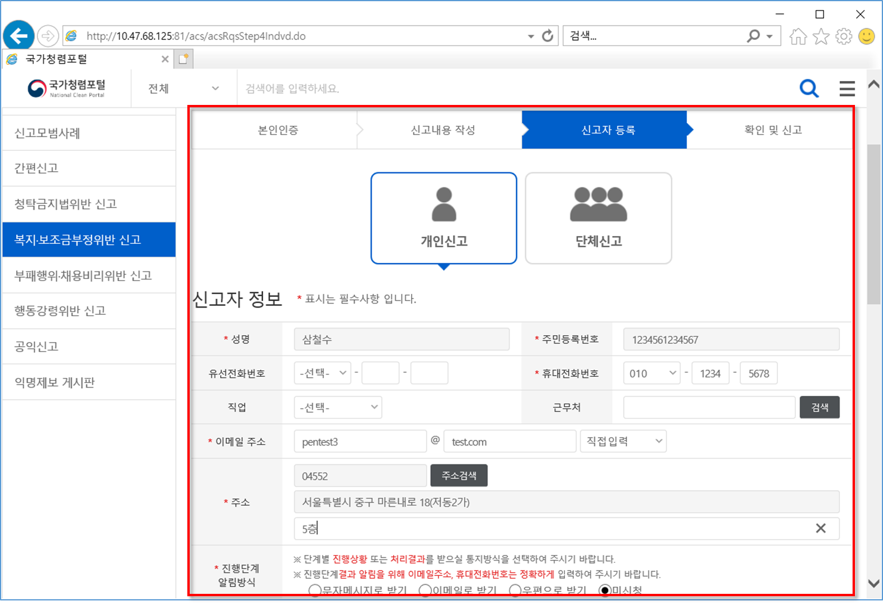
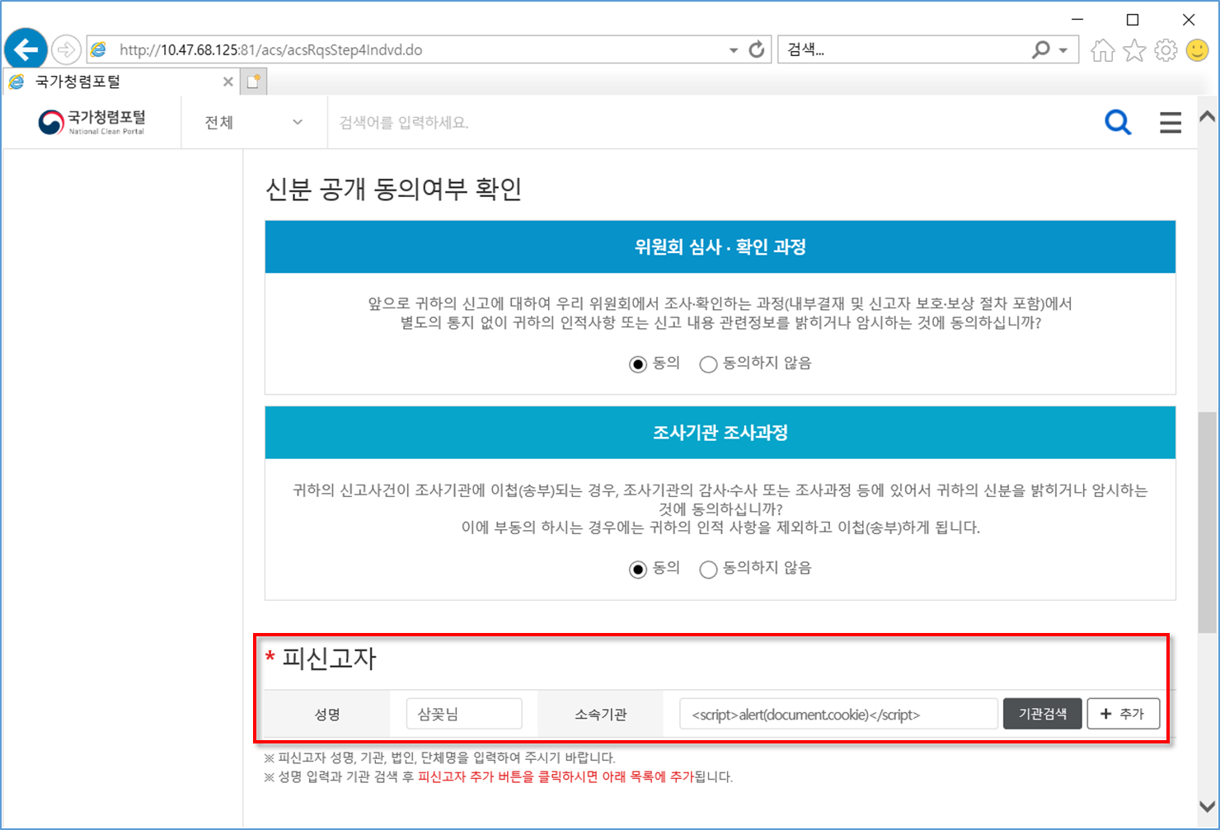
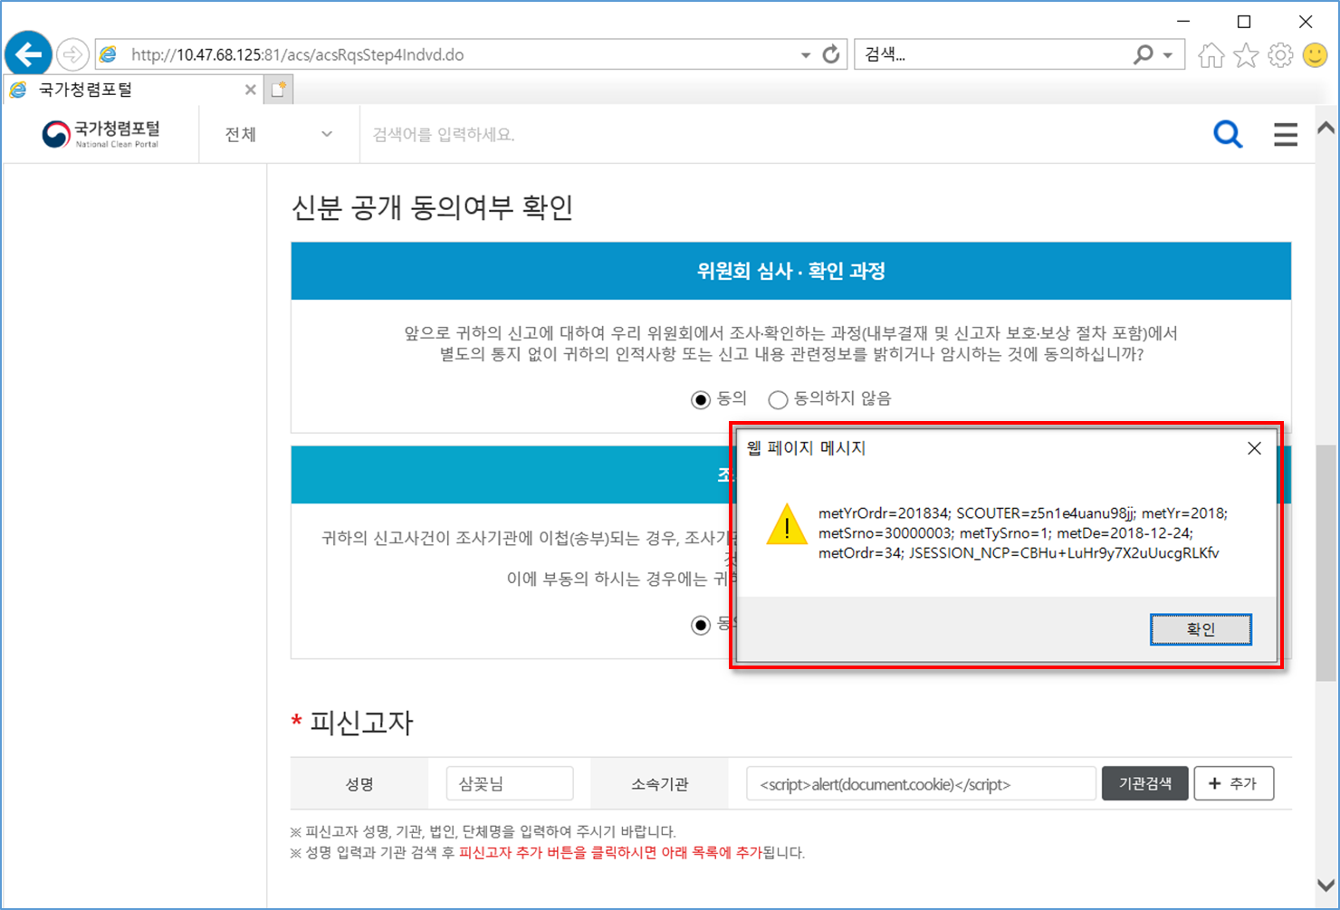
국가청렴포털시스템 (http://10.47.68.125:81/main/main.do)

* 주요 이슈사항 - 2019.01.08. (화)

■ 프로세스 검증 누락

현황 : 타 신고자의 신고내용, 보상신청 내역 등 상세 내용의 확인이 가능함 (비 인가자의 개인정보 및 기밀정보 확인 가능)
URL : http://10.47.68.125:81/cmm/secCtfc.do?menuId=M0685&uprMenuId=M0683&menuCode=myPage
경로: 홈 > 나의 결과보기

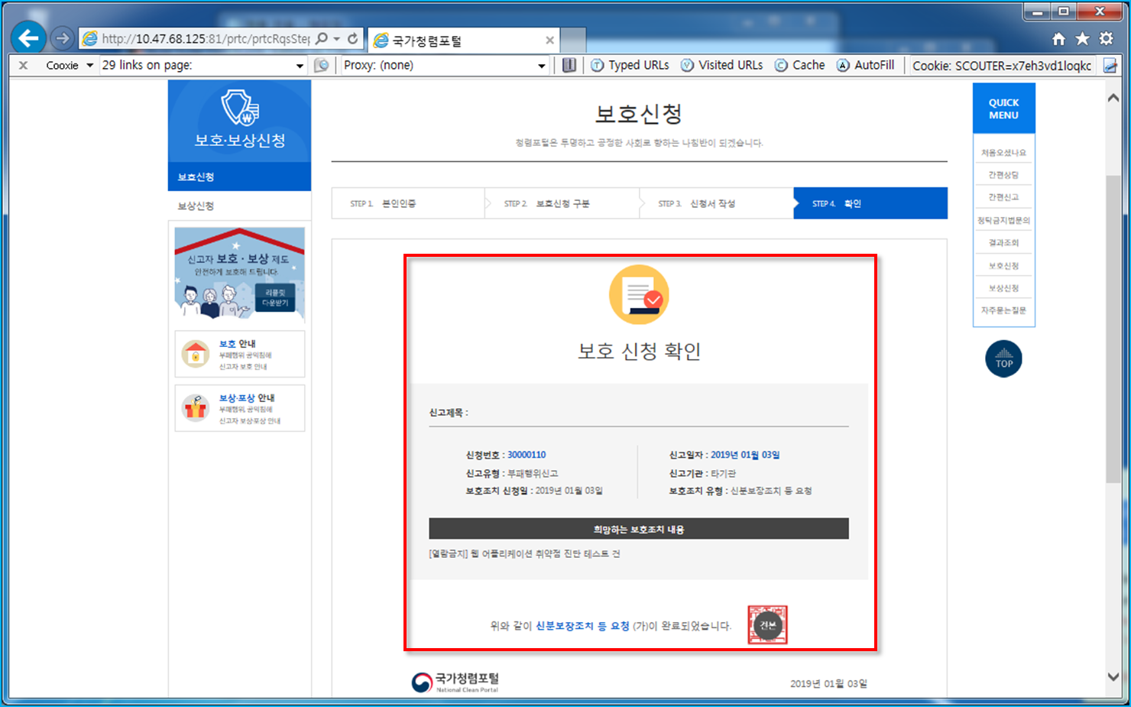

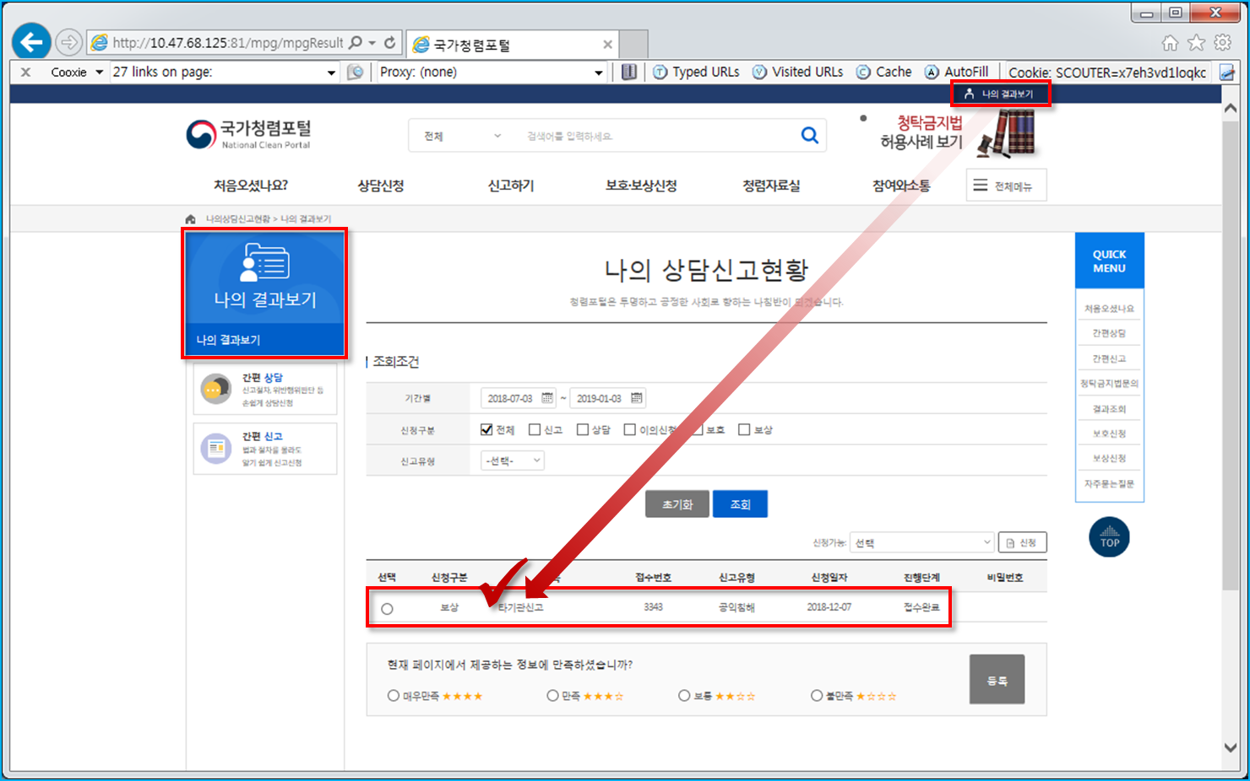

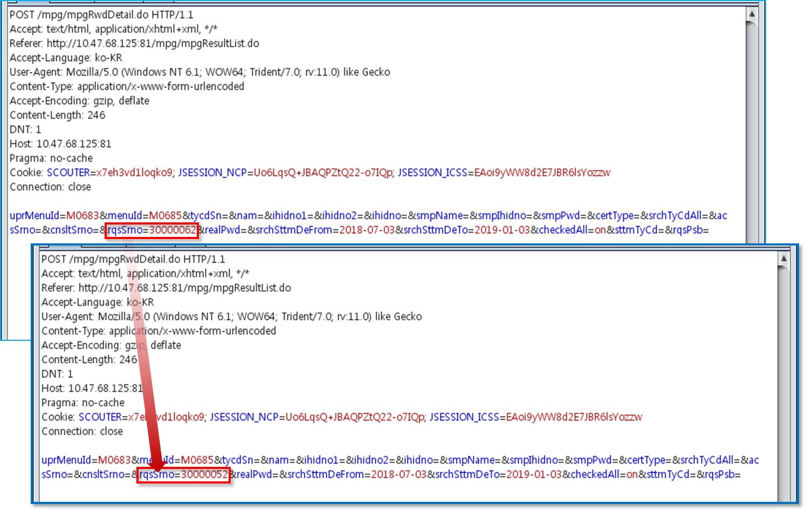

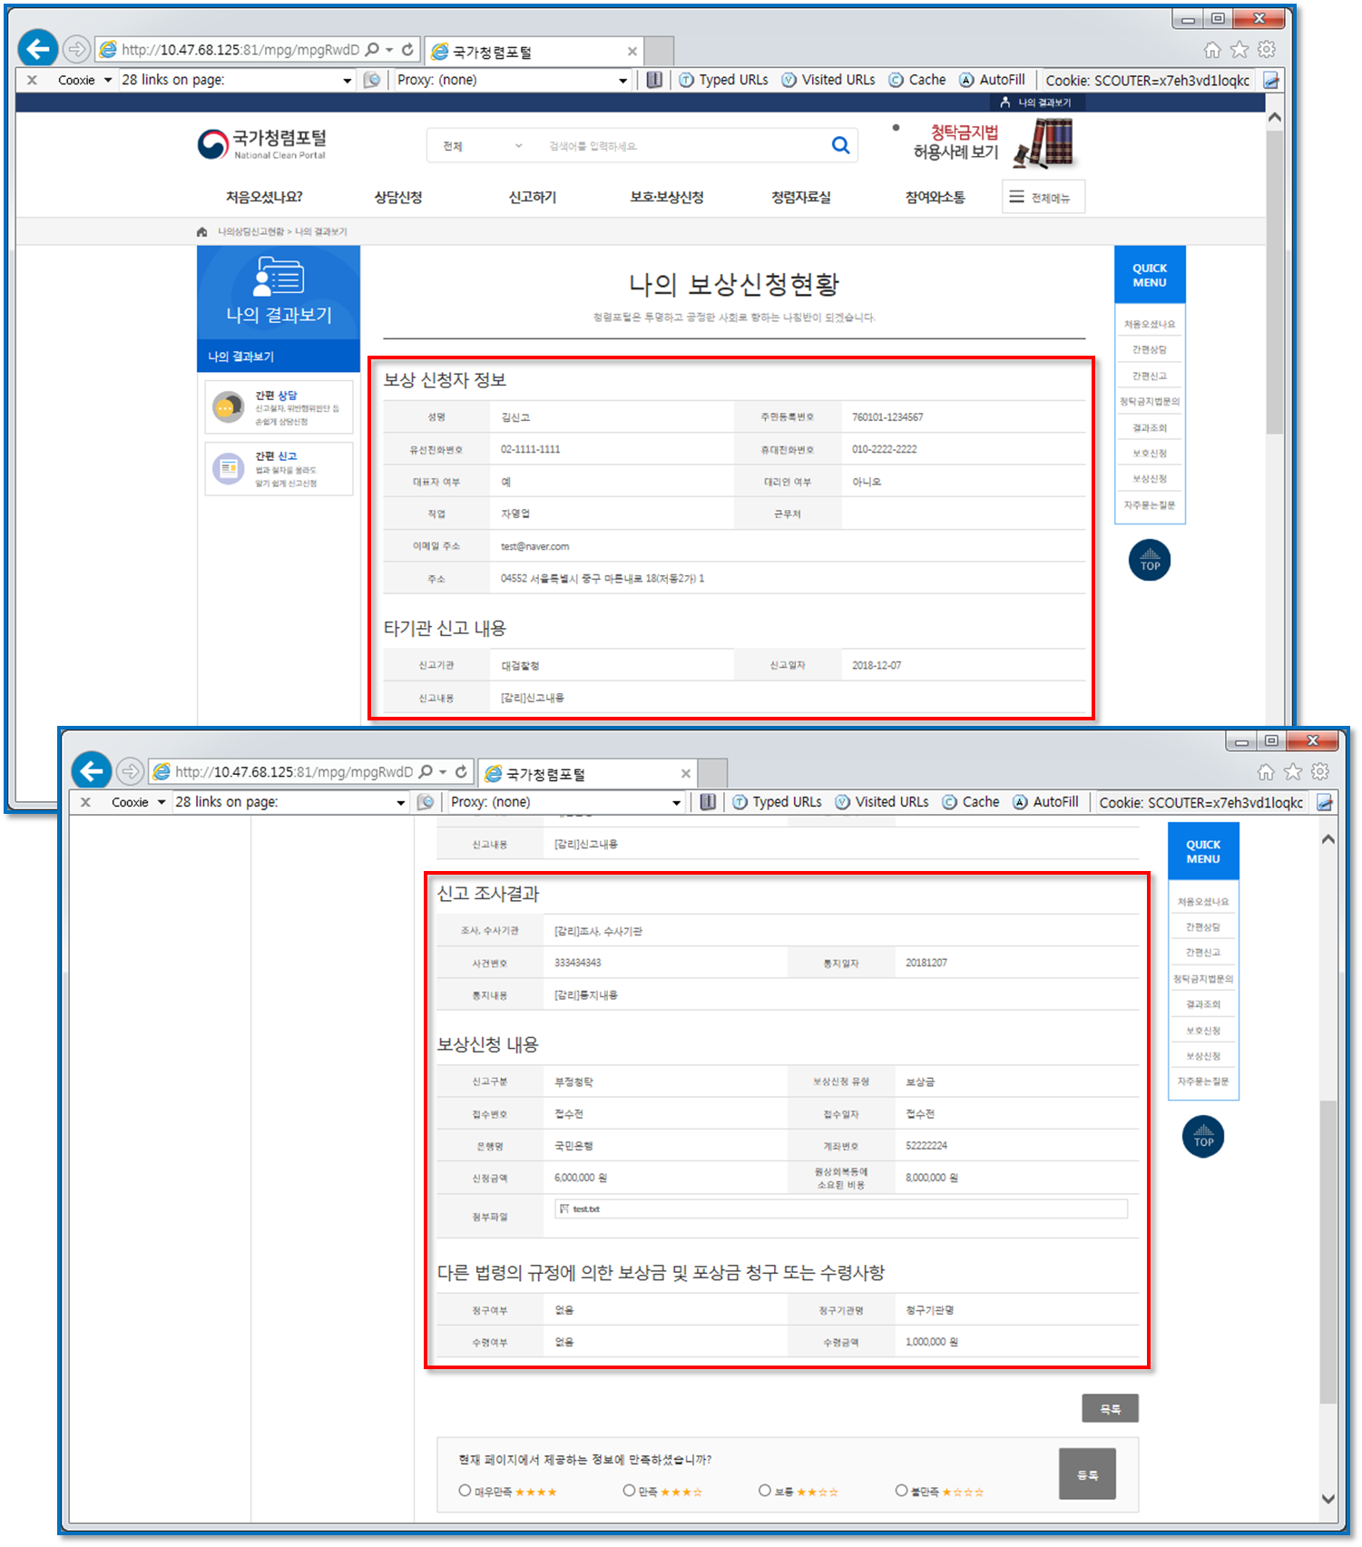

* 주요 이슈사항 - 2019.01.02. (수)

■ 정보 누출

현황 : 서버 및 미들웨어 상세정보 누출되어 확인이 가능함
URL : 전체

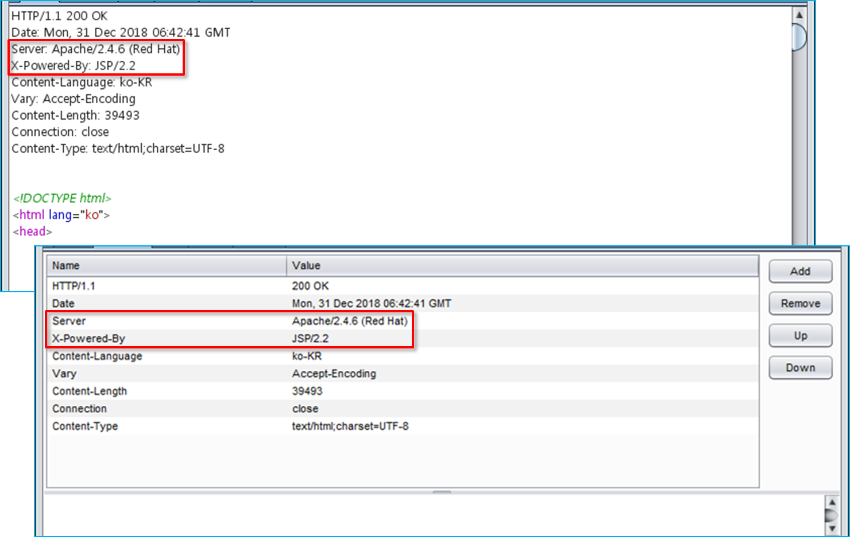

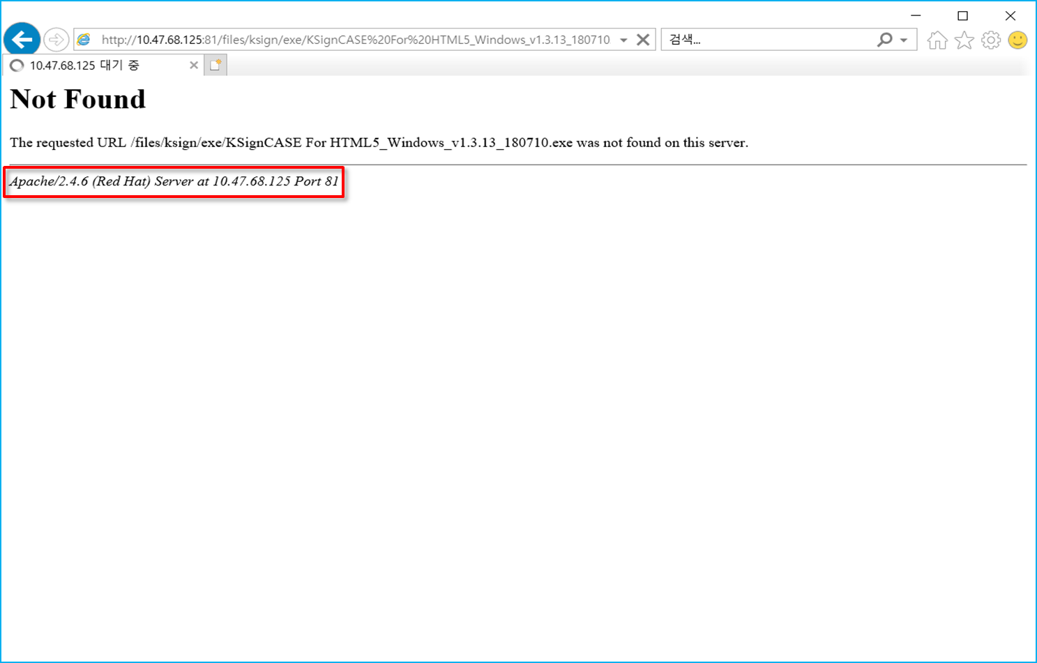

■ 파일 업로드

현황 : 업로드 시 확장자 검증 미흡하여 악성파일 업로드가 가능함
URL : http://10.47.68.125:81/cst/cnsltRqsStep3.do
경로 : 홈 > 상담신청 > 간편상담 > 상담신청서 작성

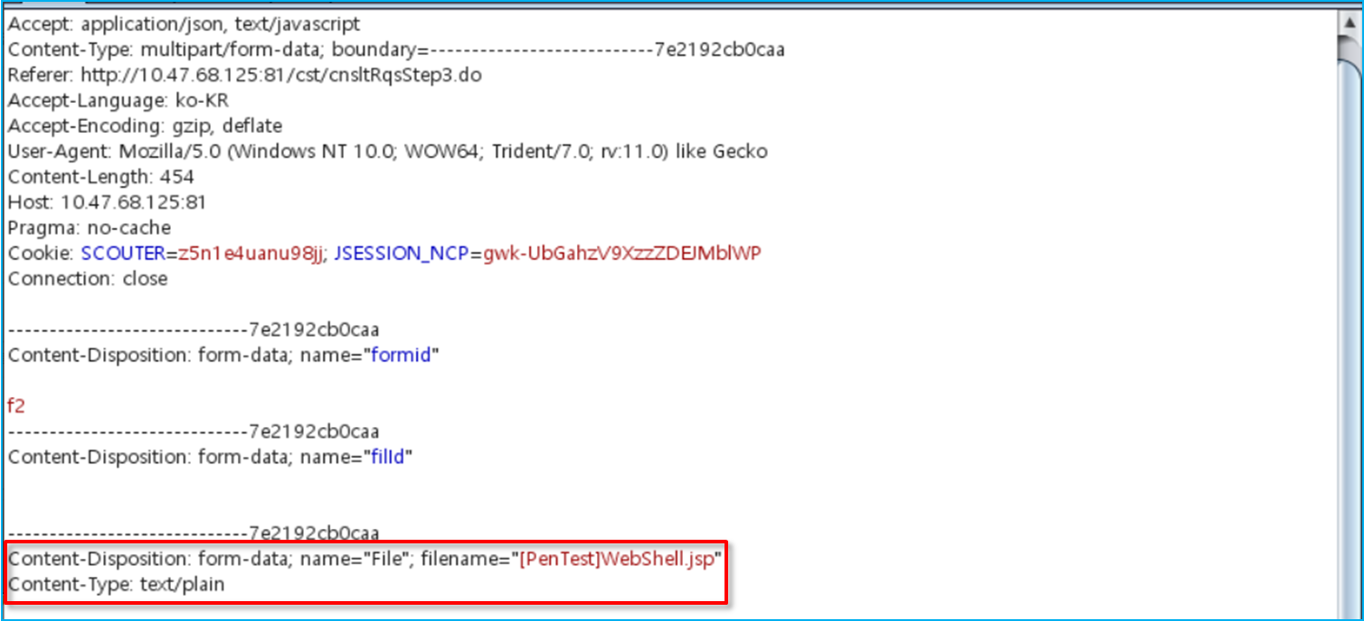

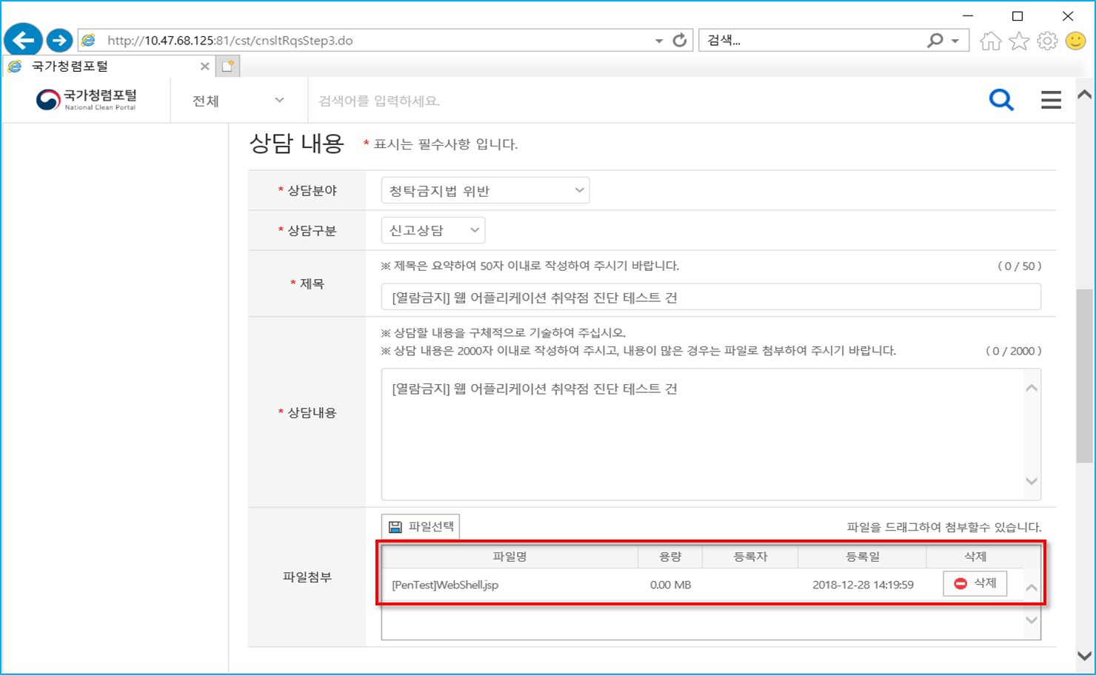

■ 취약한 패스워드 복구

현황 : 비밀번호 복잡성 규칙에 맞지 않은 비밀번호로 변경이 가능함
URL : http://10.47.68.125:81/cst/cnsltRqsStep3.do
경로 : 홈 > 상담신청 > 간편상담 > 상담신청서 작성

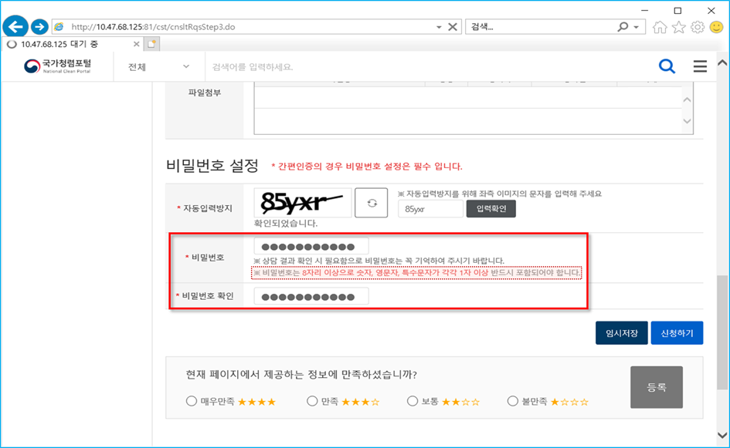

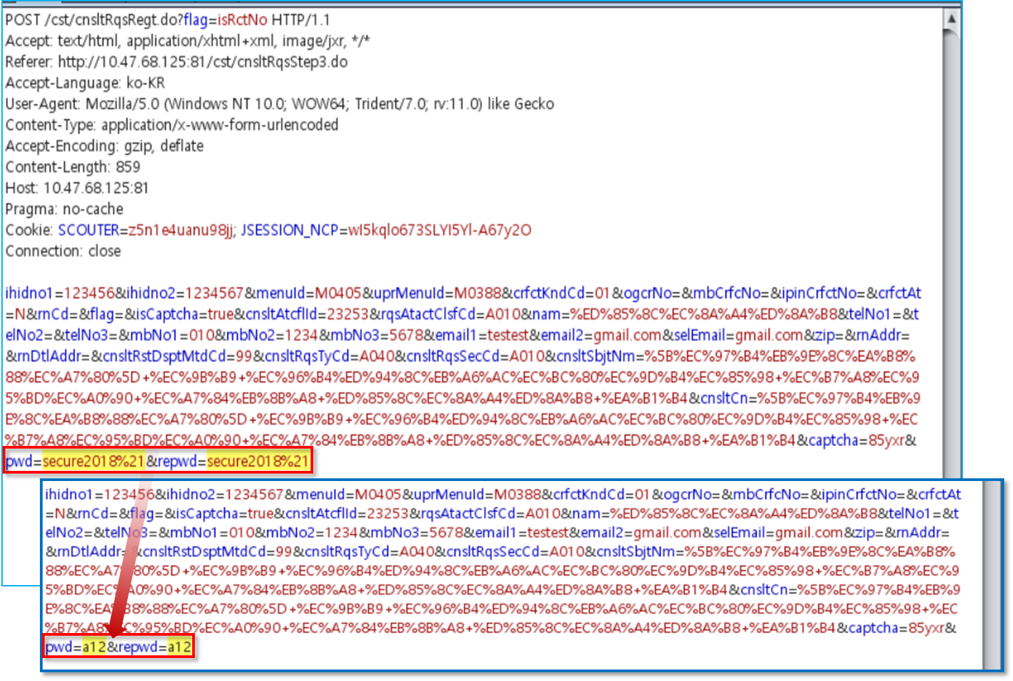

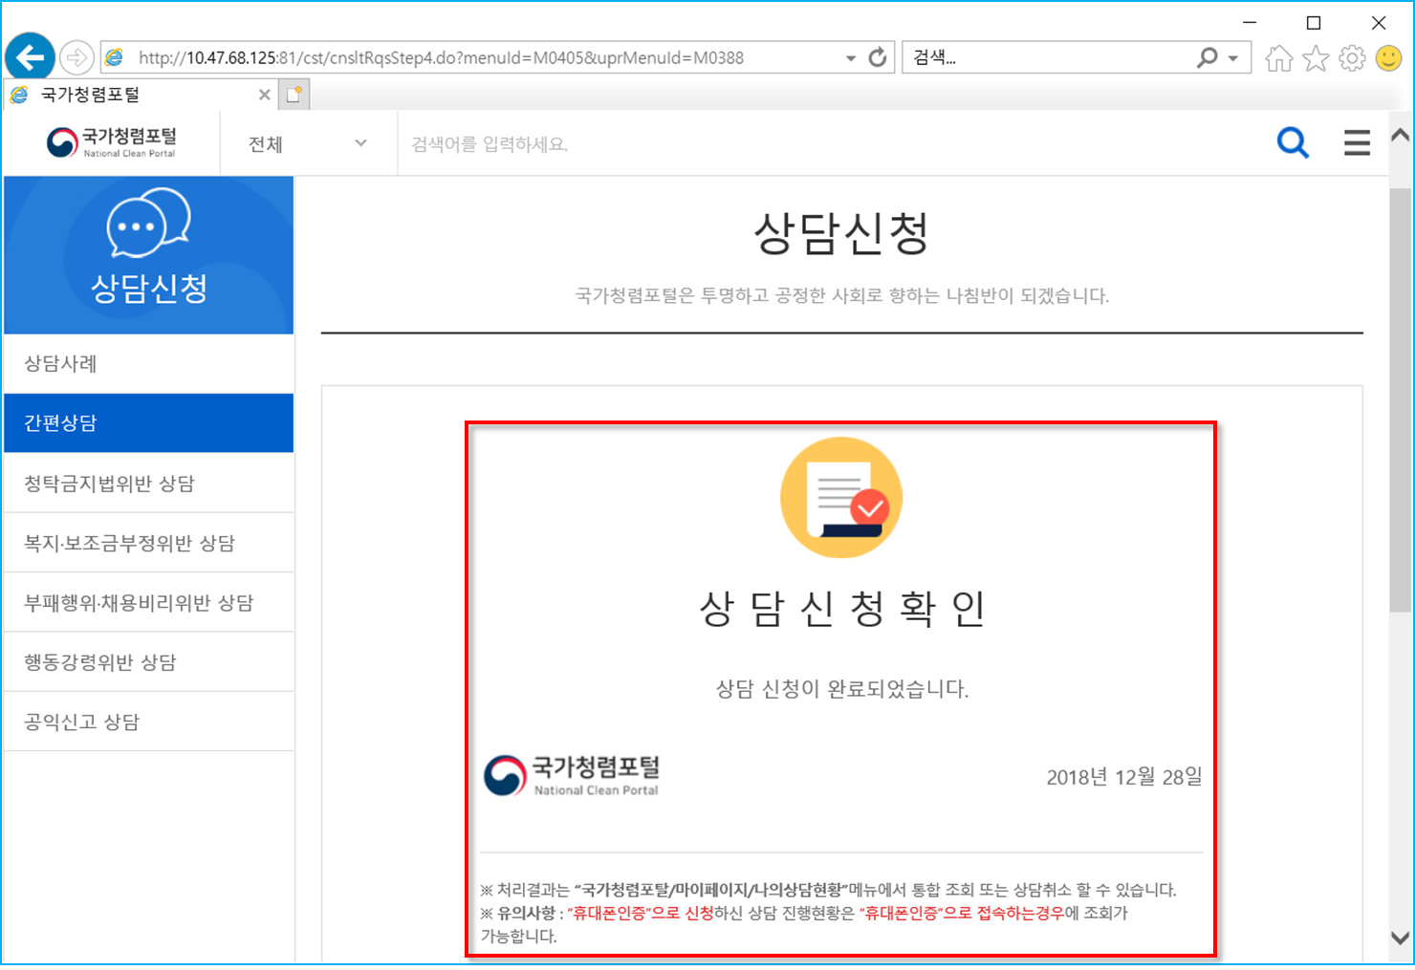

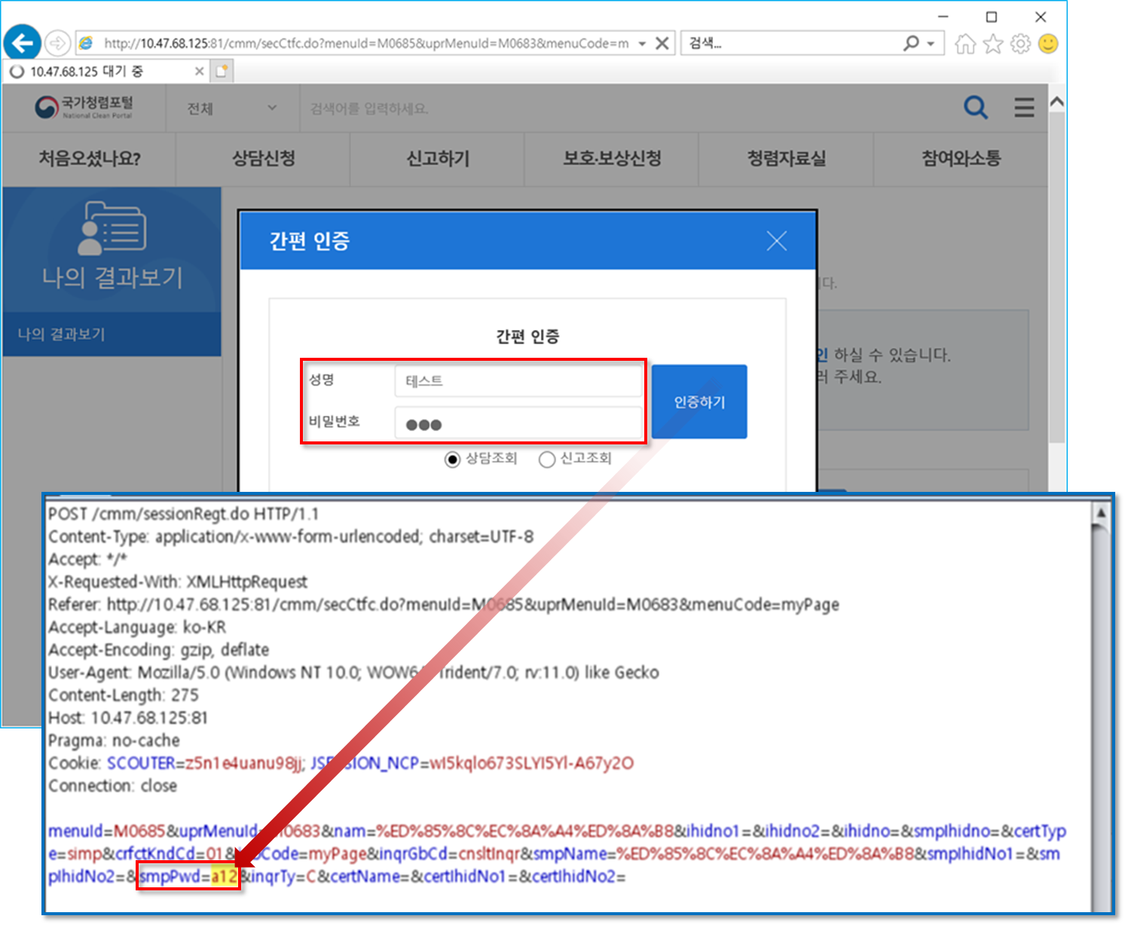

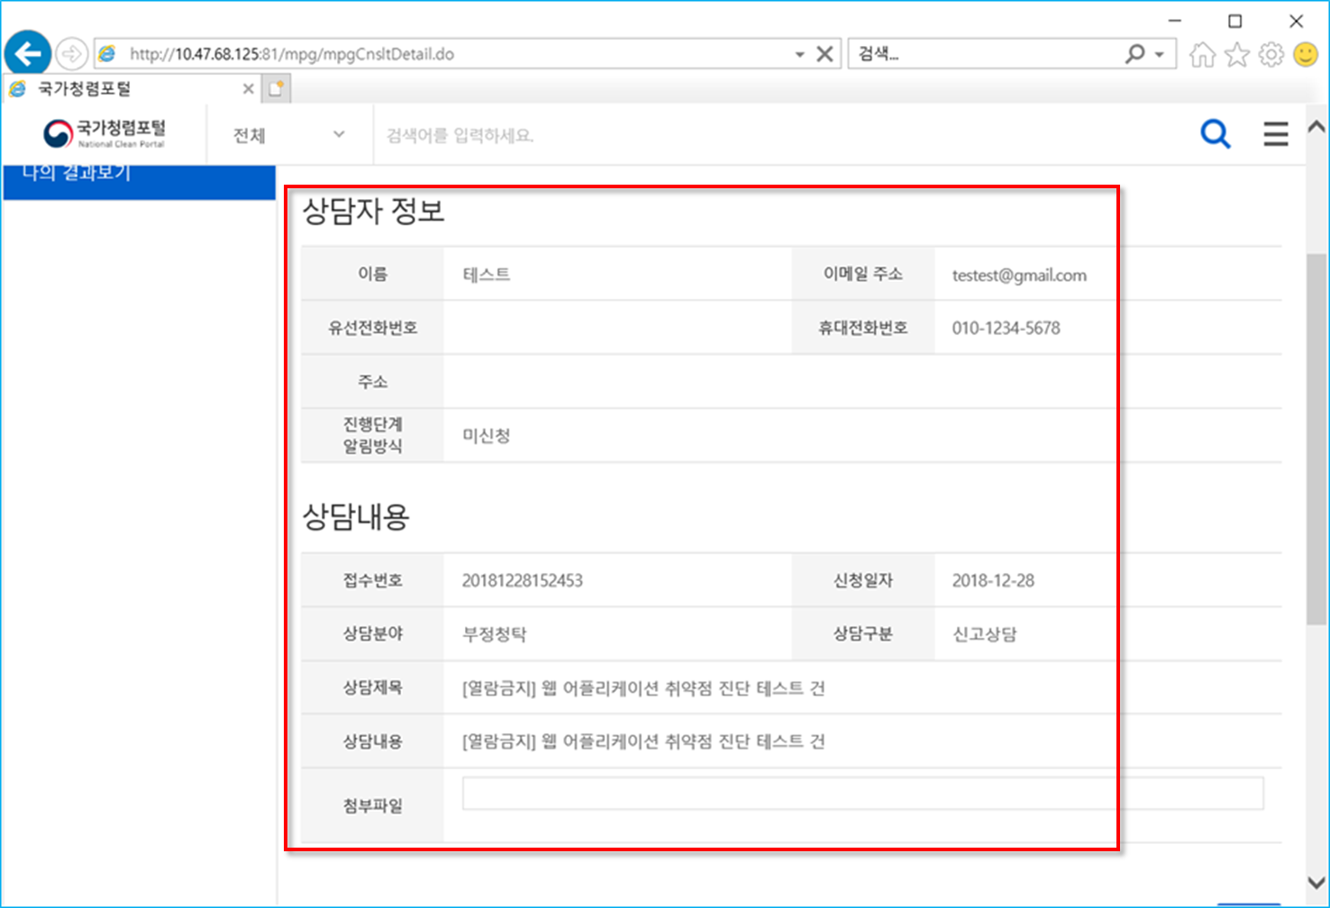

■ 파일 다운로드

현황 : 타 신고자의 '신고신청확인'(결과) 페이지에 첨부한 파일이 확인이 가능함 (비 인가자의 개인정보 및 기밀정보 확인 가능)
URL : http://10.47.68.125:81/mpg/mpgCnsltDetail.do
경로 : 홈 > 나의 결과보기 > 나의 상담신고현황

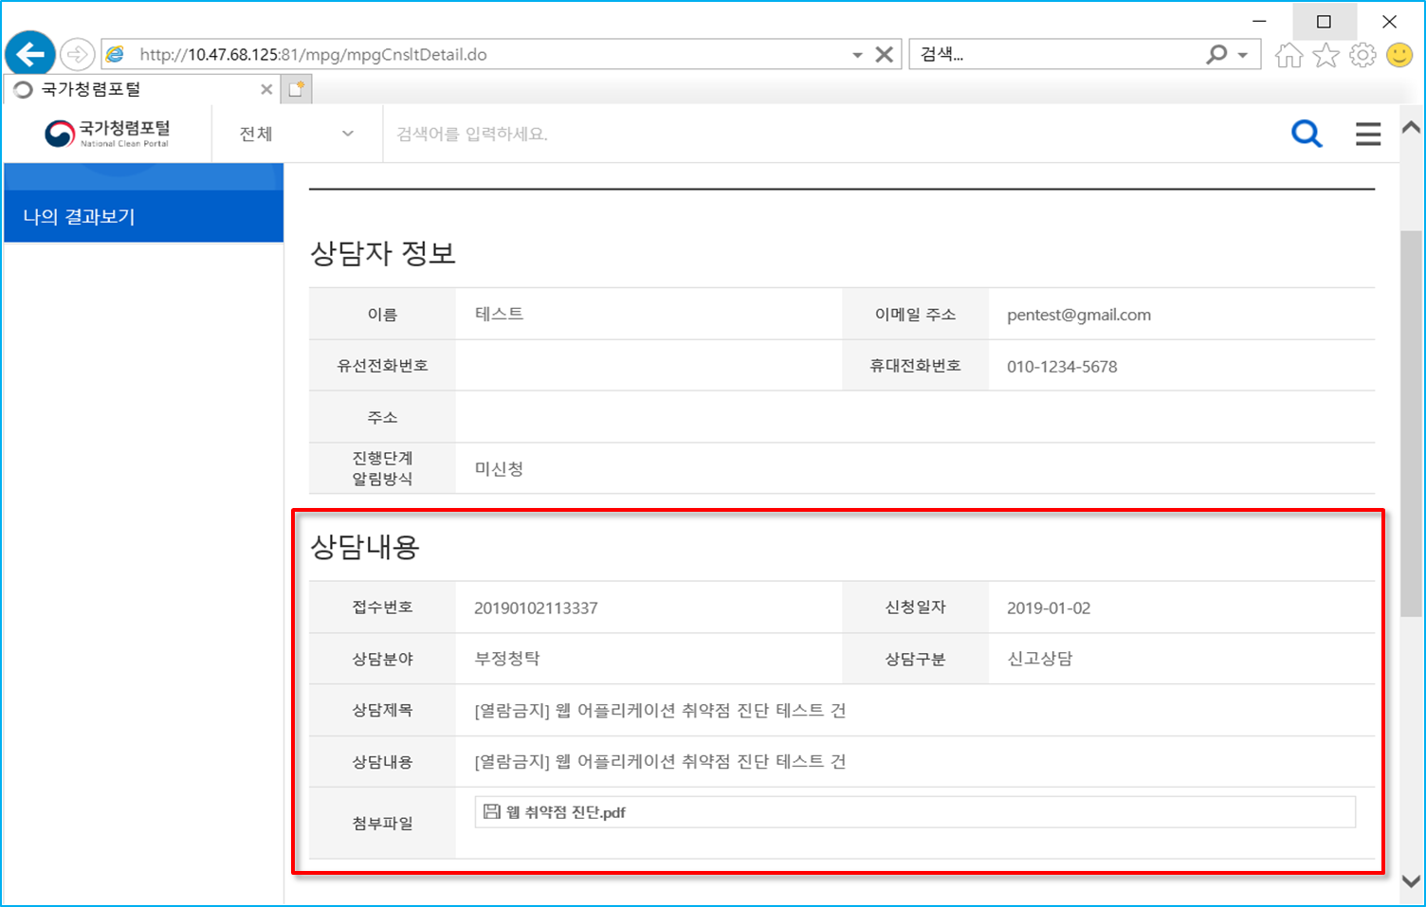

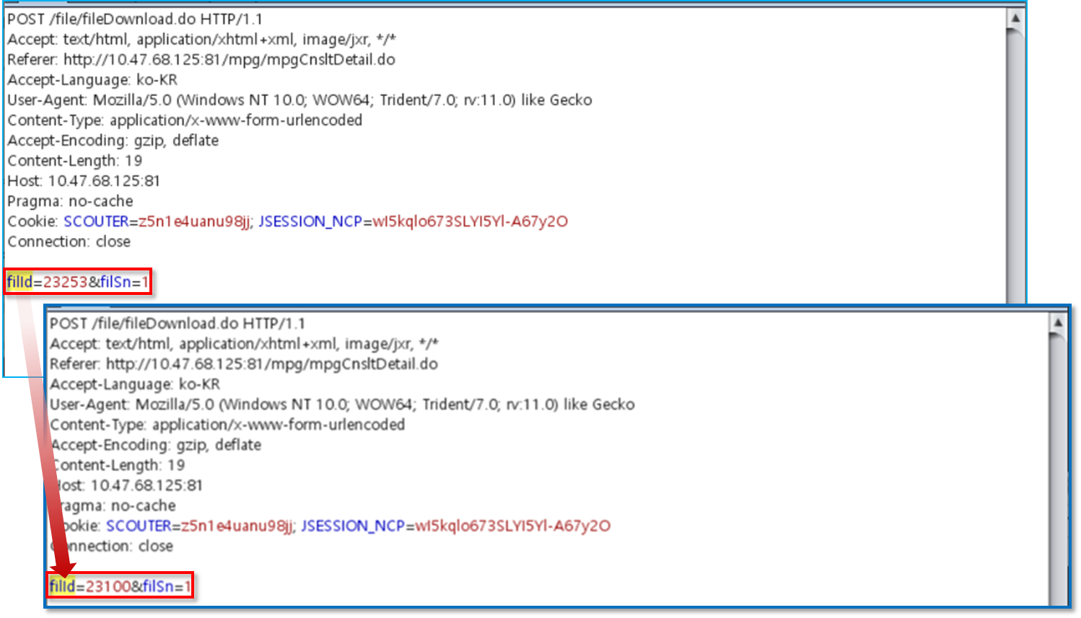

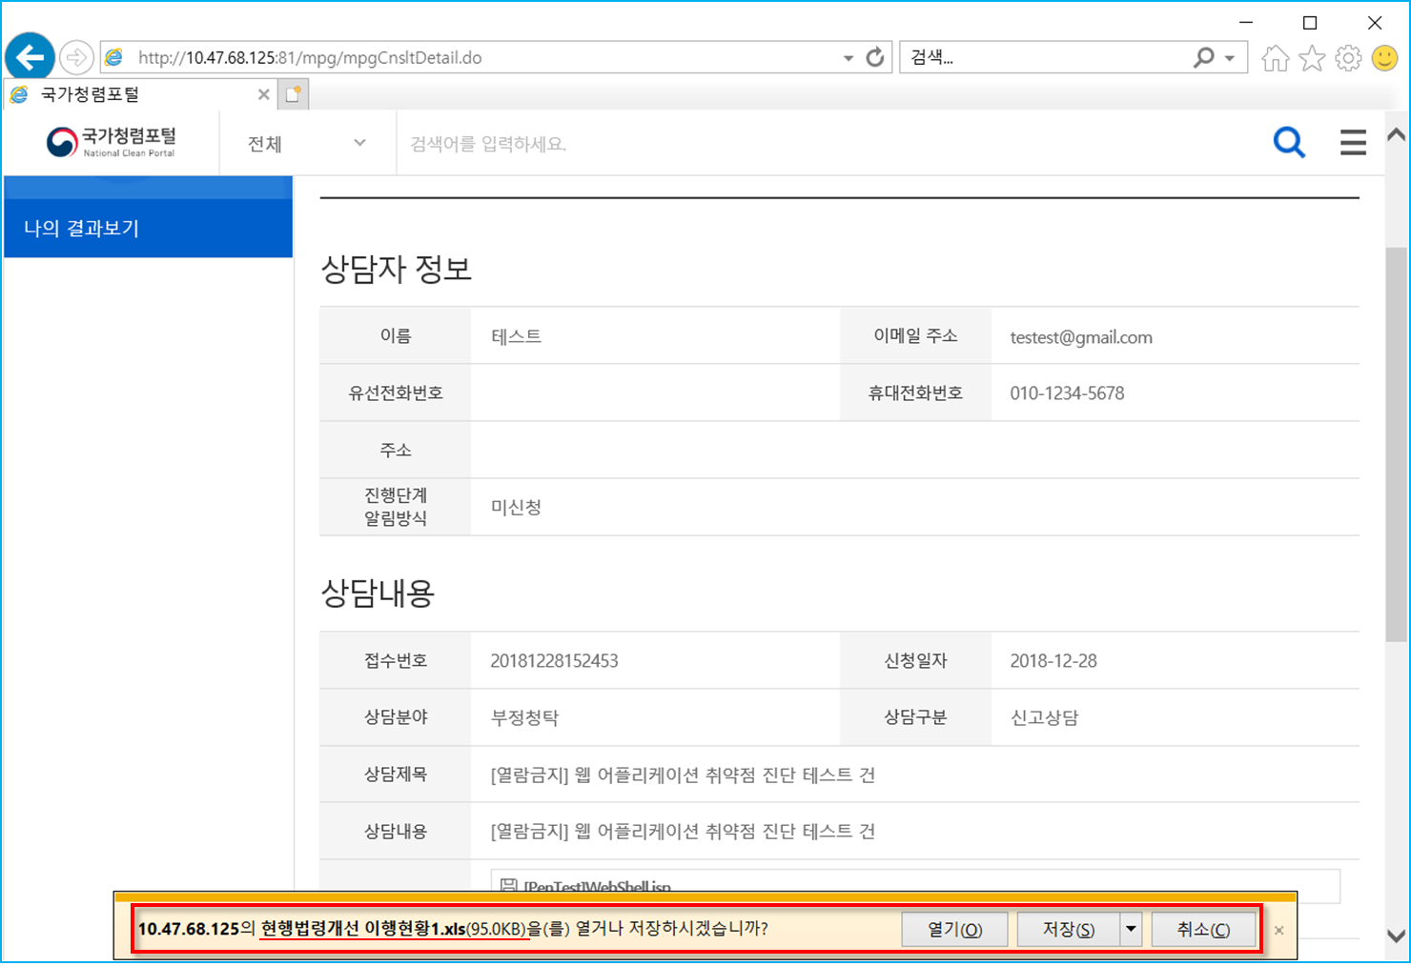

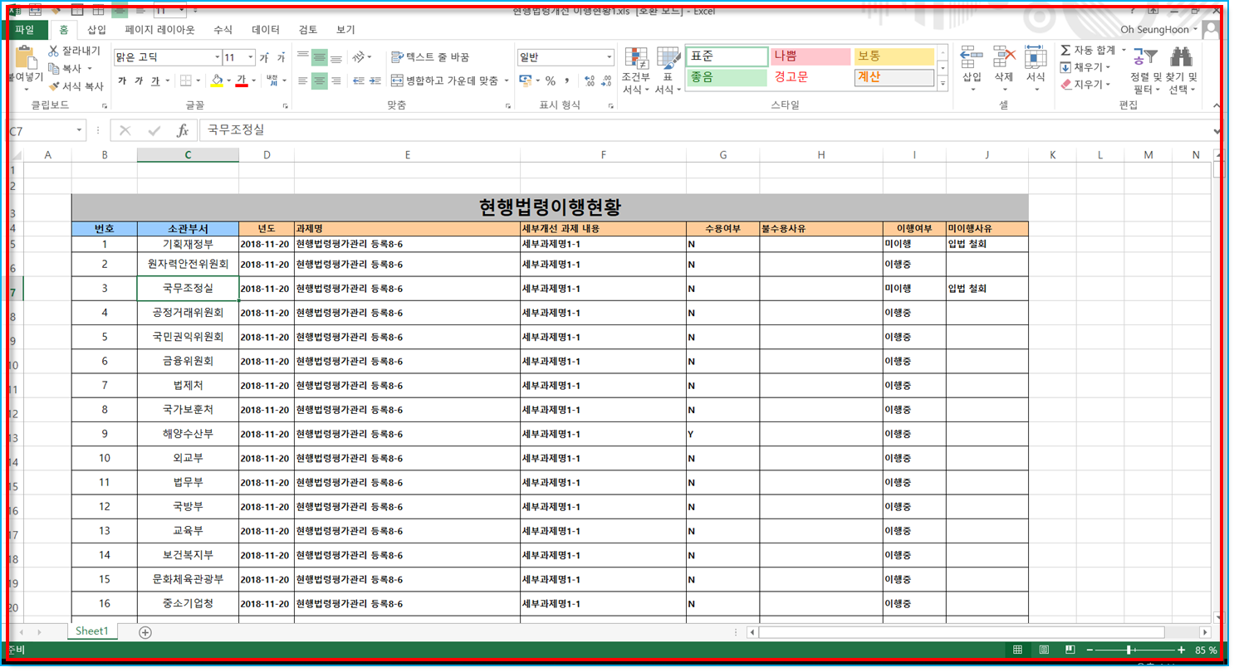

■ 프로세스 검증 누락

현황 : 타 신고자의 '신고신청확인'(결과) 페이지 확인이 가능함 (비 인가자의 개인정보 및 기밀정보 확인 가능)
URL : http://10.47.68.125:81/acs/acsRqsStep6.do?rqsNo=20181228173223&menuId=M0701&uprMenuId=M0392
경로 : 홈 > 신고하기 > 간편신고

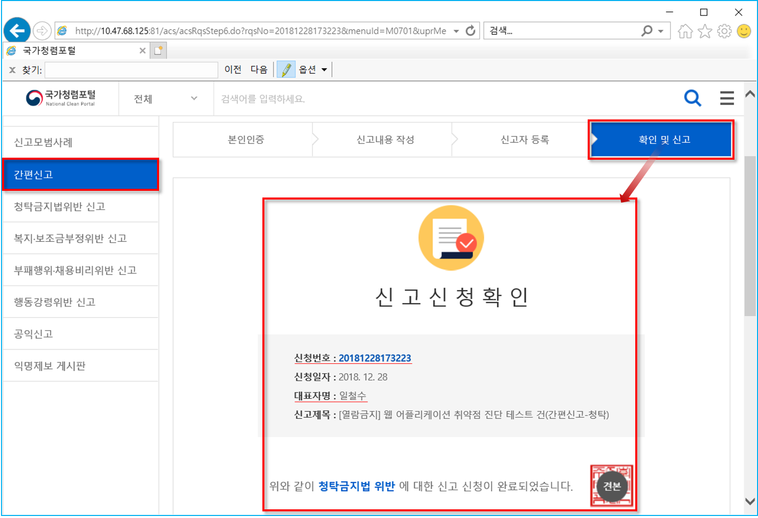

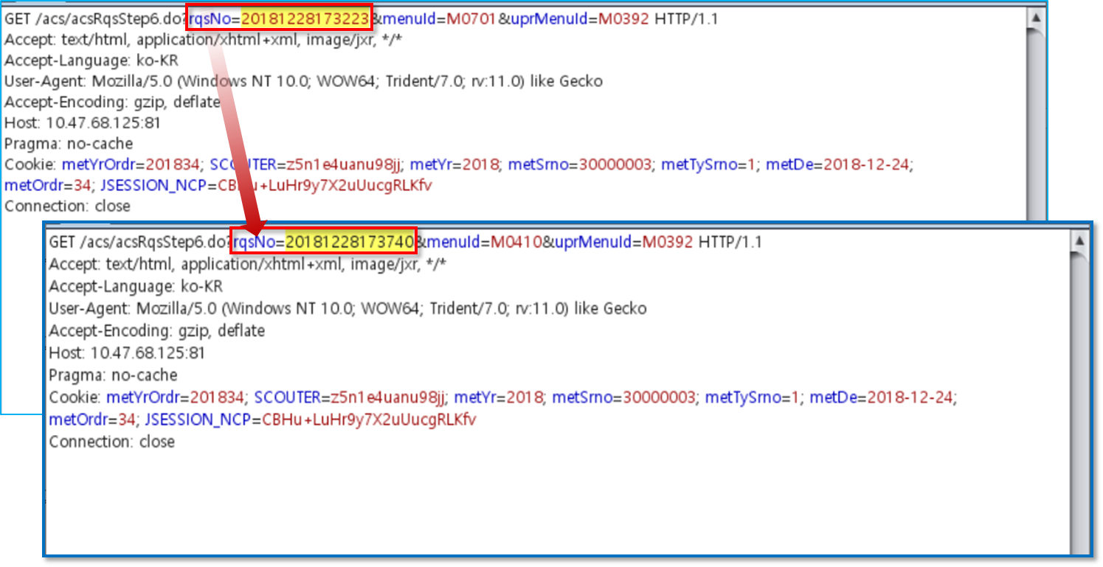

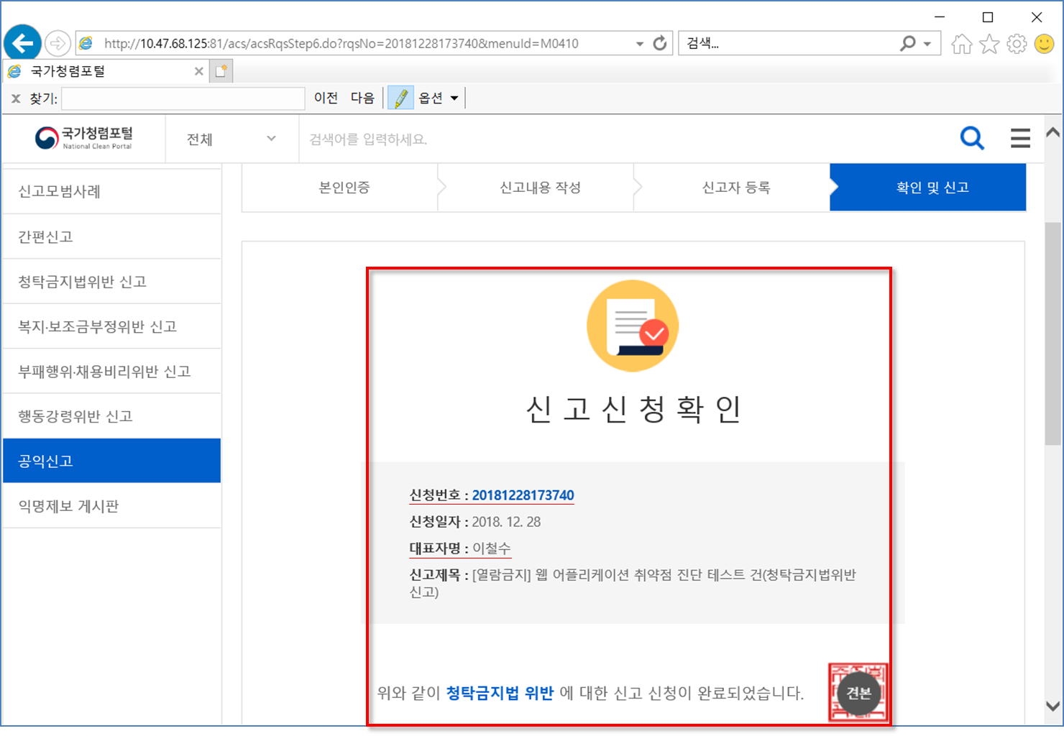

■ 크로스사이트 스크립팅

현황 : 삽입된 크로스사이트 스크립팅 구문(반응형)이 실행됨
URL : http://10.47.68.125:81/cmm/secCtfc.do?menuId=M0407&uprMenuId=M0392&rqsTyCd=002&menuCode=acs
경로 : 홈 > 신고하기 > 복지·보조금부정위반 신고

심의위원회시스템
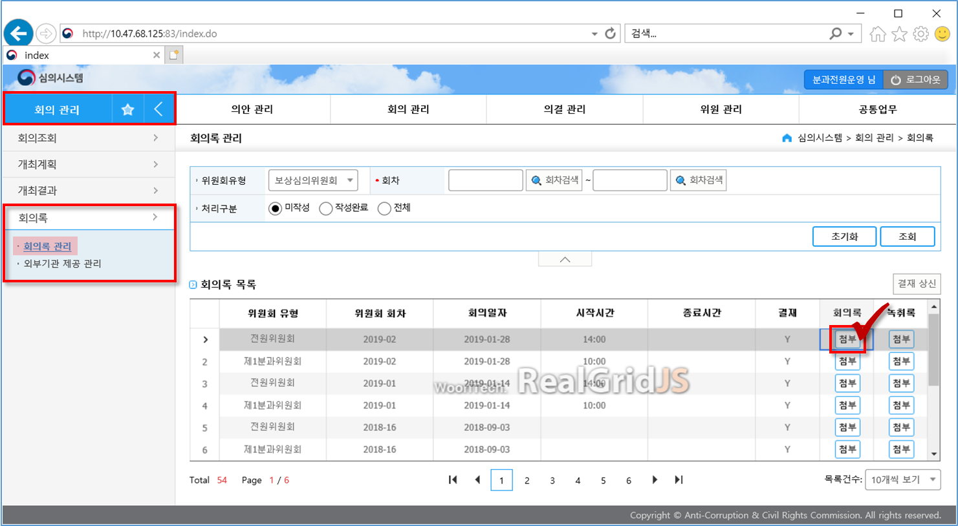
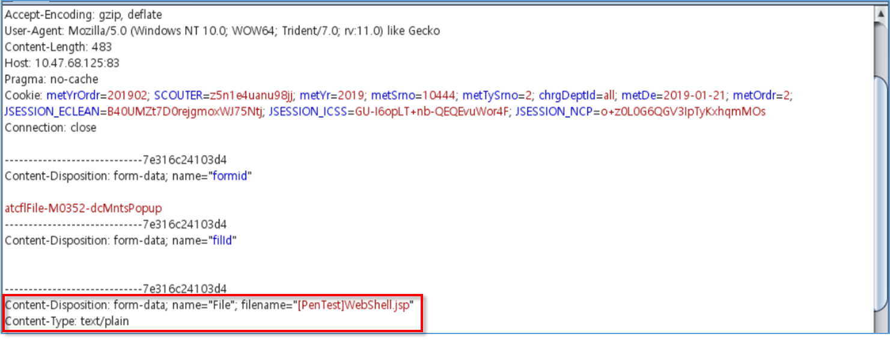
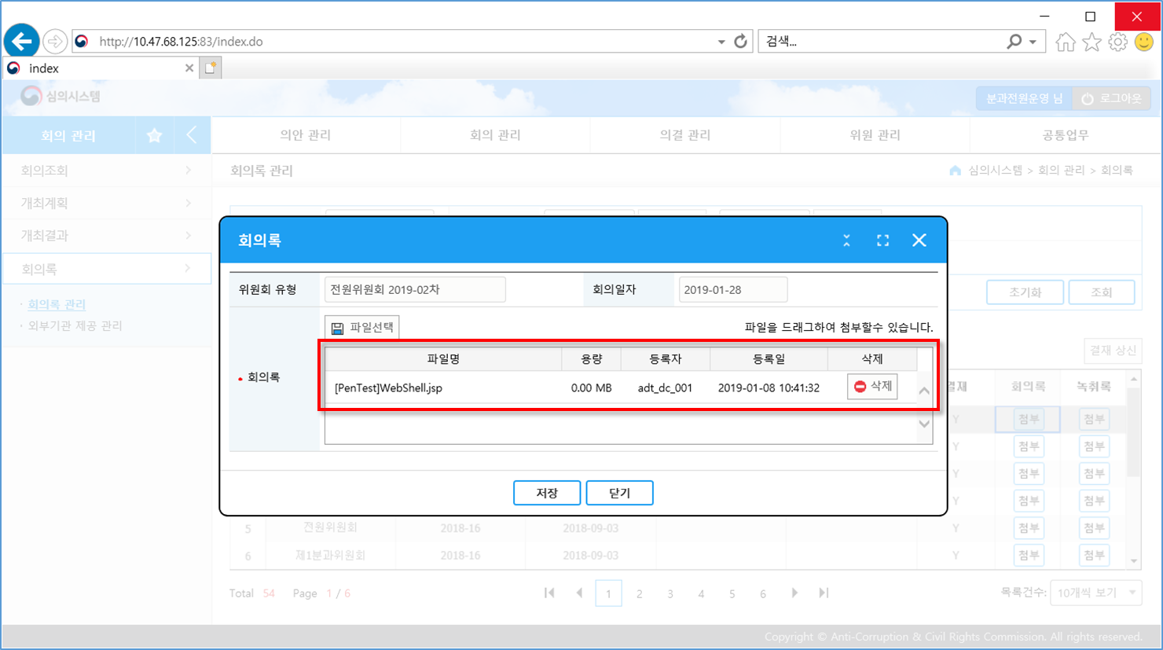
심의위원회시스템 (http://10.47.68.125:83)

* 주요 이슈사항 - 2019.01.08. (화)

■ 정보 누출 (#1)

현황 : 서버 및 미들웨어 상세정보 누출되어 확인이 가능함
URL : 전체

■ 정보 누출 (#2)

현황 : 서버 및 미들웨어 상세정보 누출되어 확인이 가능함
URL : 전체

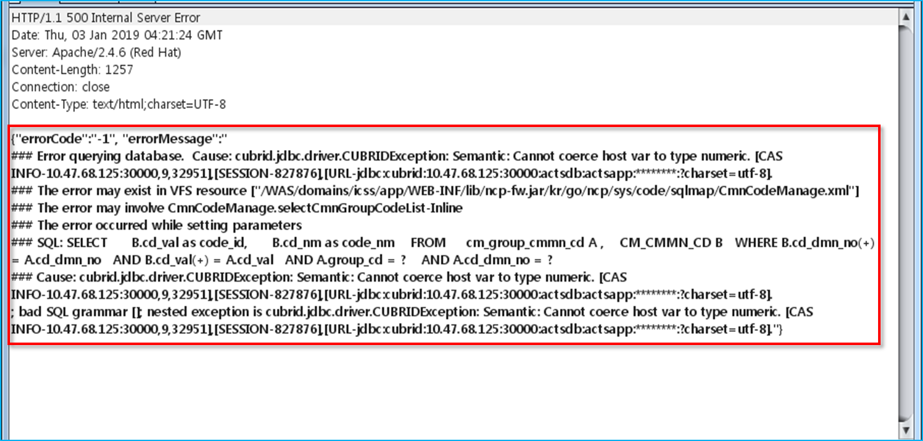

■ 파일 업로드

현황 : 첨부파일 업로드 시 확장자 검증 미흡하여 악성파일 업로드의 가능성이 있음
경로 : 홈 > 회의 관리 > 회의록 > 회의록 관리 > 게시글

청렴e-시스템
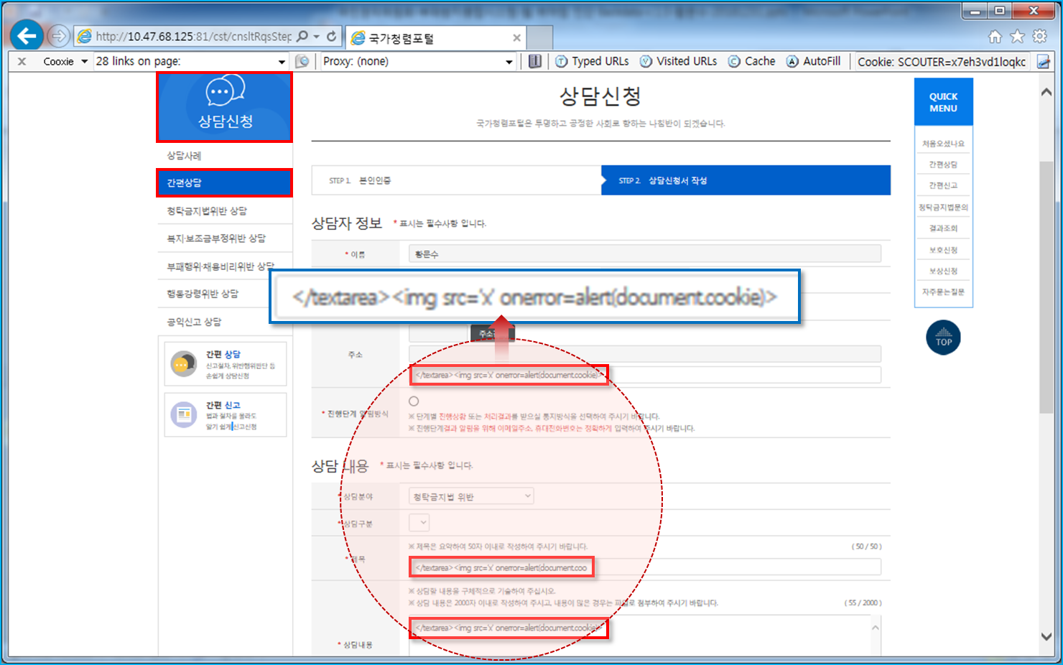
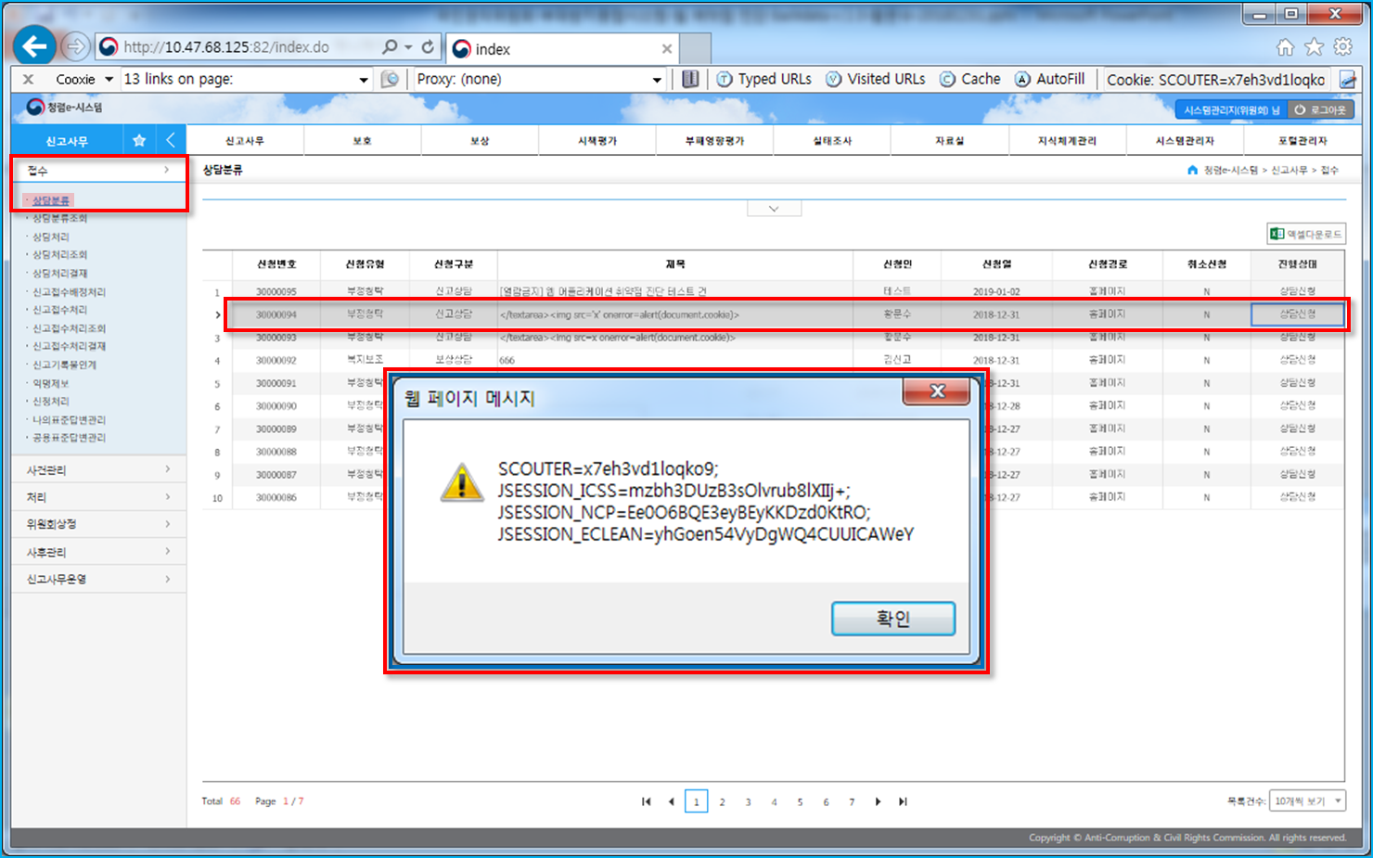
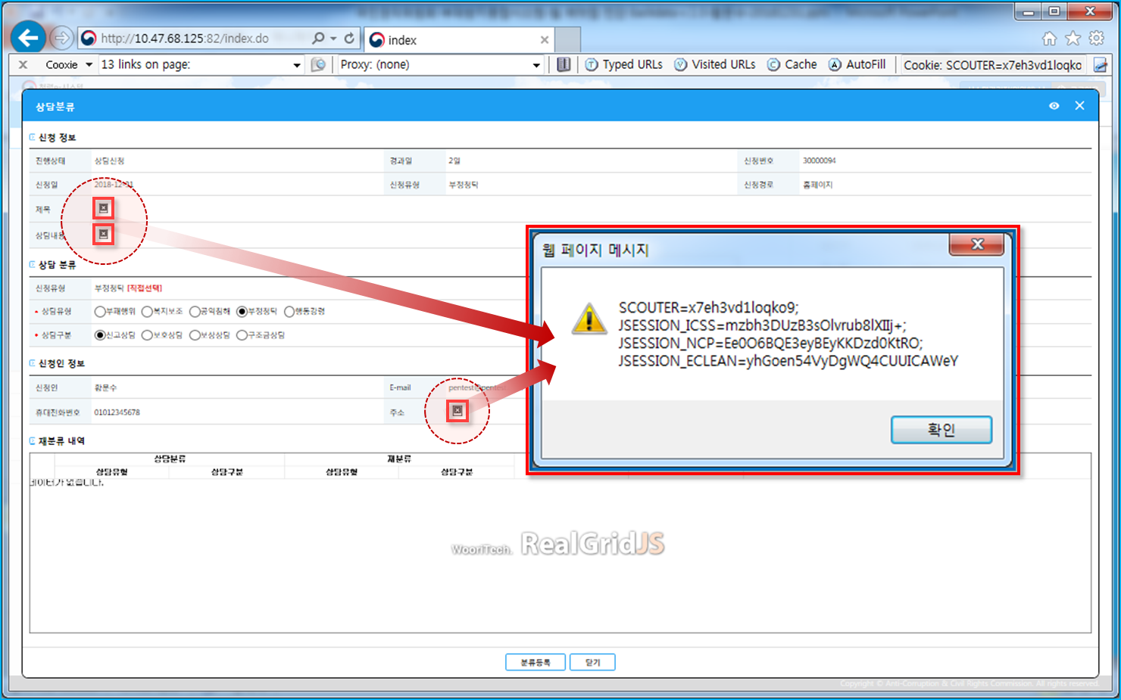
청렴e-시스템 (http://10.47.68.125:82)

* 주요 이슈사항 - 2019.01.08. (화)

■ 프로세스 검증 누락

현황 : 게시물에 대해 읽기 권한만 부여된 계정의 사용자가 삭제, 수정이 가능함
경로 : 홈 > 시스템관리자 > 게시판관리 > 테스트게시판 (공지) > 게시글

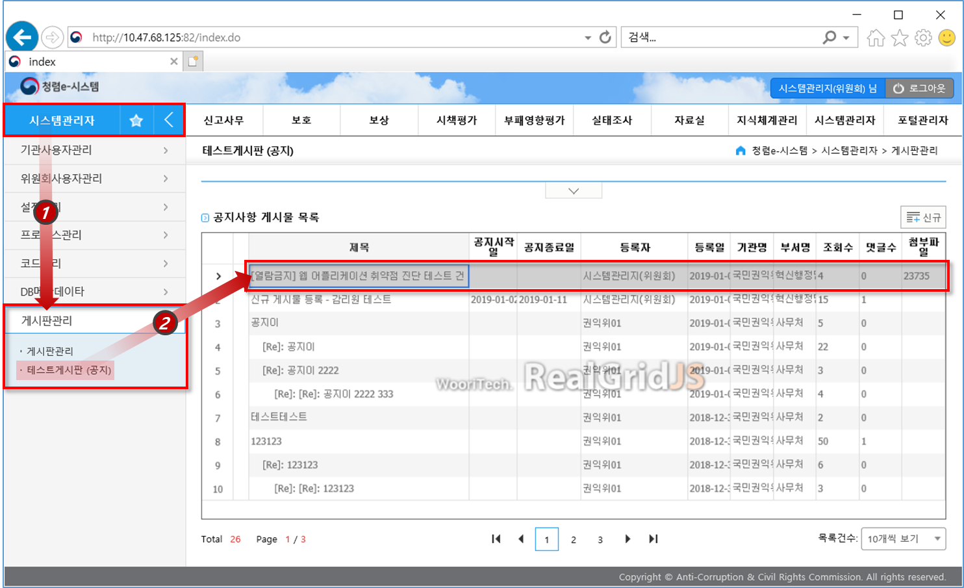

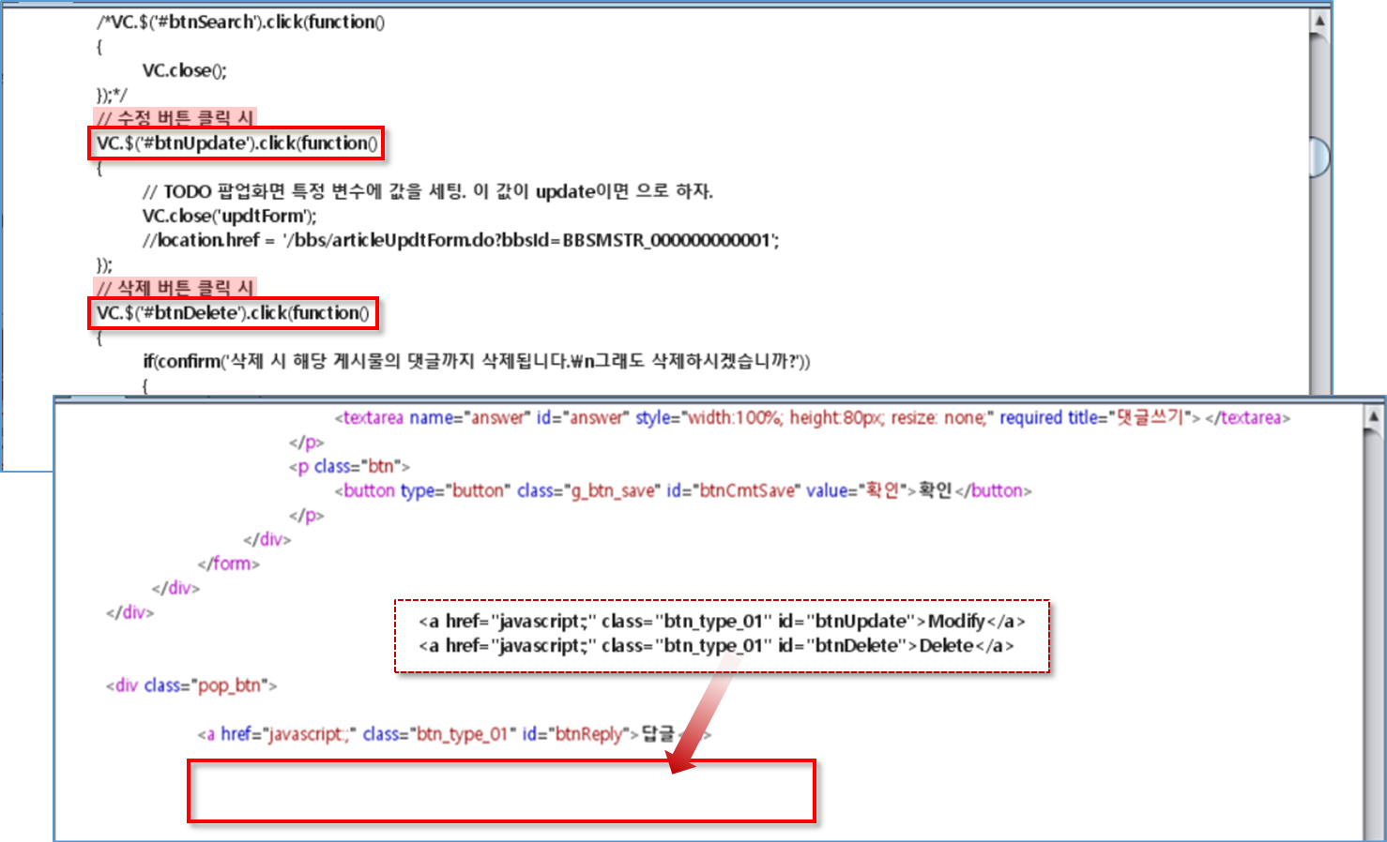

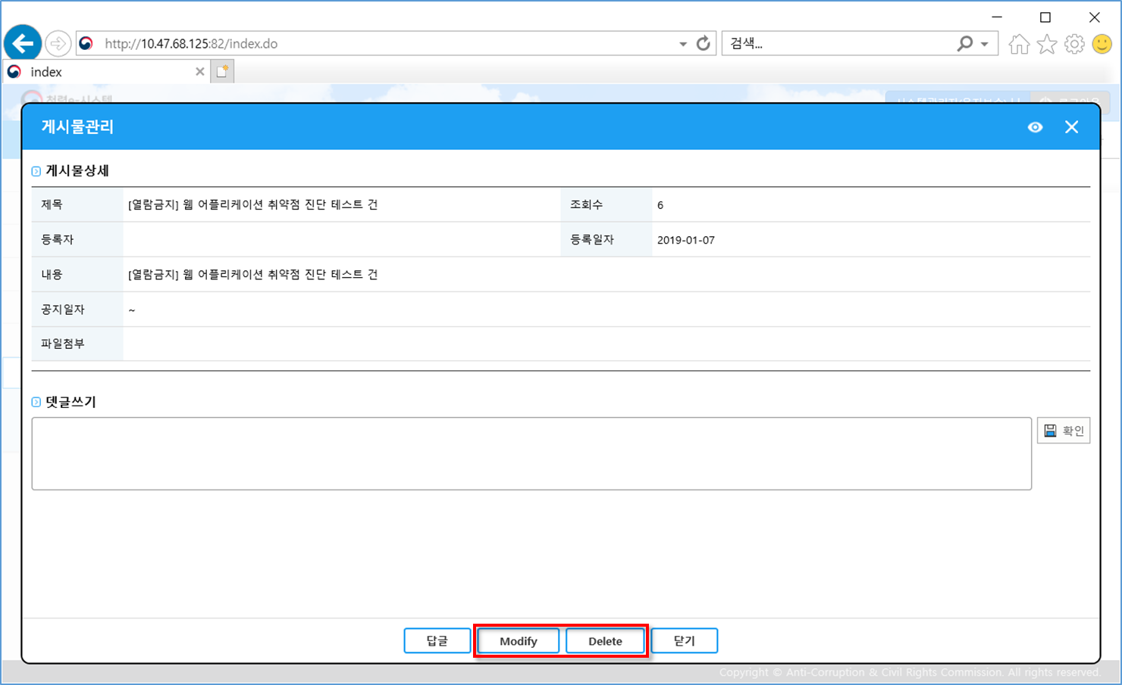

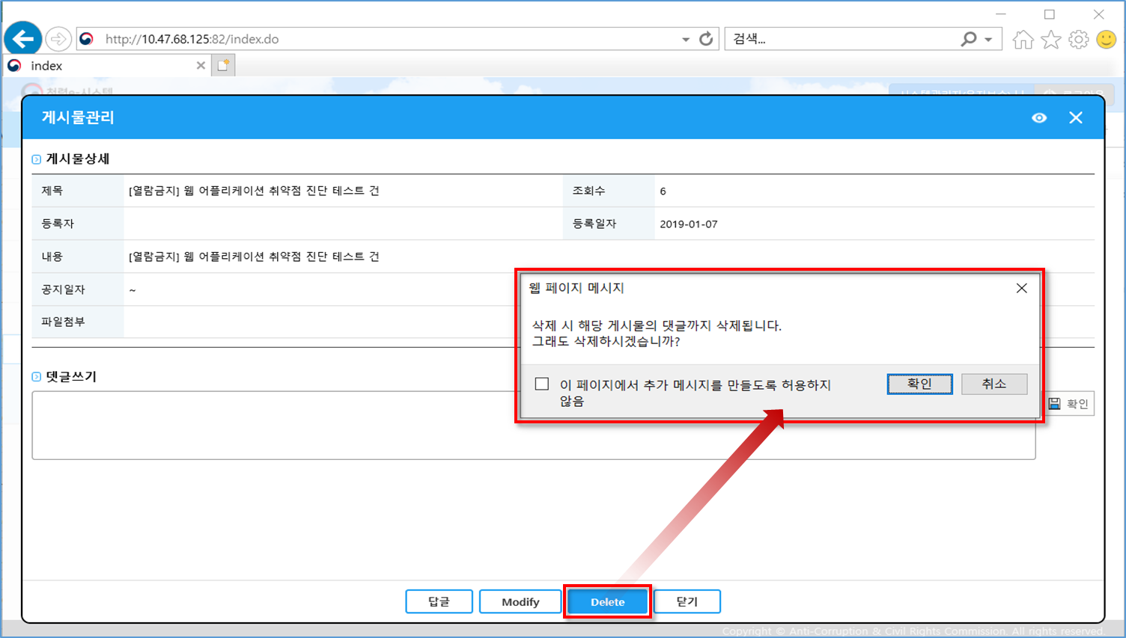

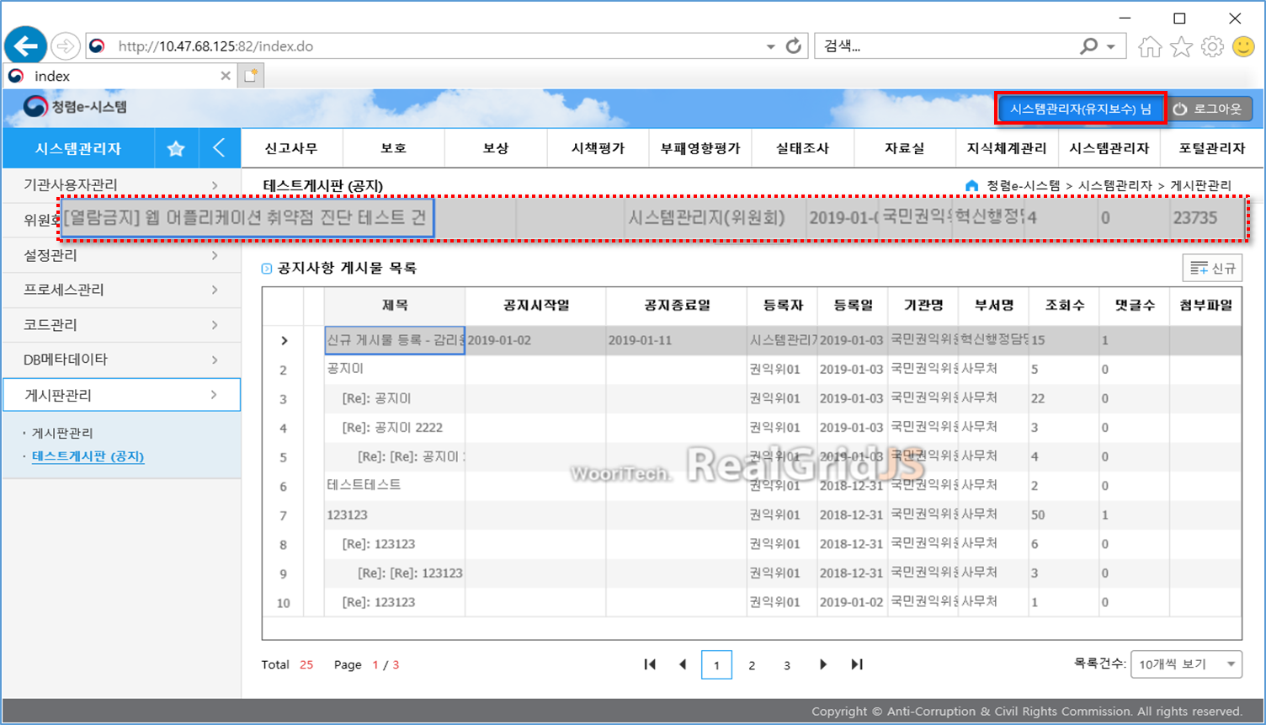

■ 정보 누출

현황 : 서버 및 미들웨어 상세정보 누출되어 확인이 가능함
URL : 전체

■ 파일 업로드

현황 : 첨부파일 업로드 시 확장자 검증 미흡하여 악성파일 업로드의 가능성이 있음
경로 : 홈 > 시스템관리자 > 게시판관리 > 테스트게시판 (공지) > 게시글

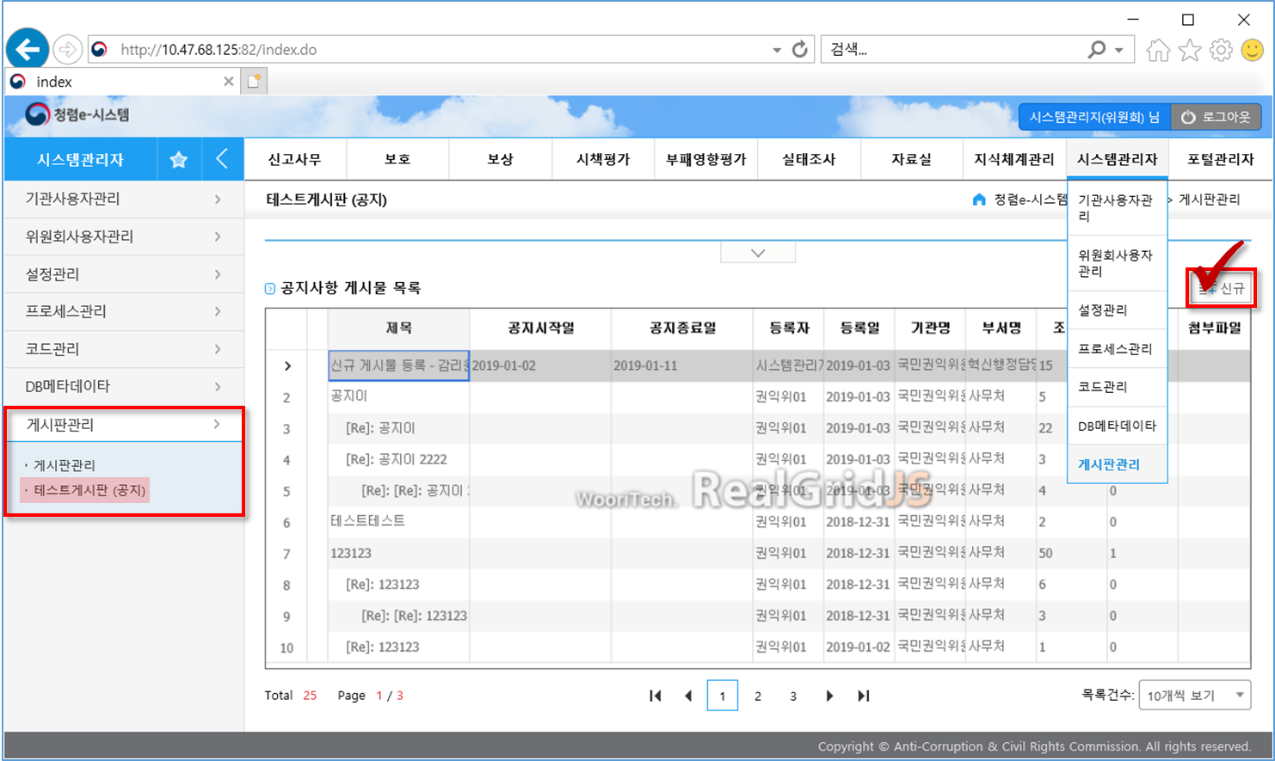

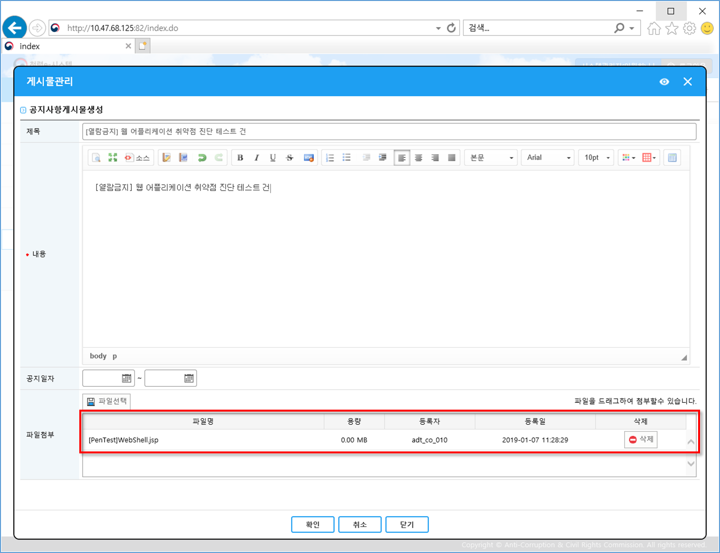

■ 크로스사이트 스크립팅

현황 : 삽입된 크로스사이트 스크립팅 구문이 실행됨
경로 : 홈 > 신고사무 > 접수 > 상담분류 > 게시글

제로미(ZEROMI)시스템
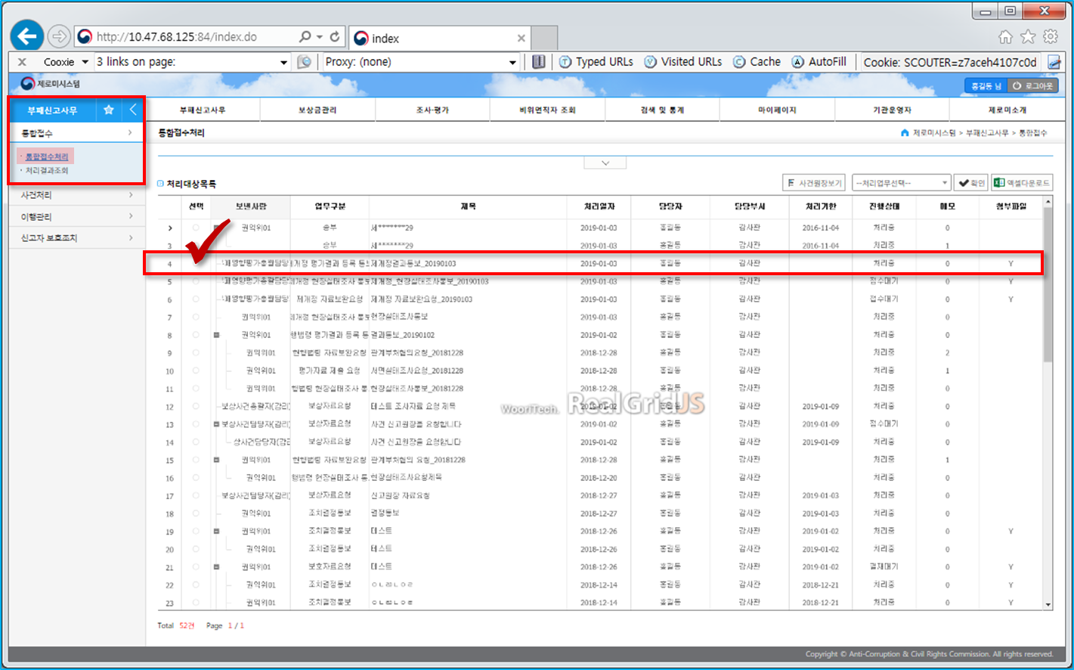
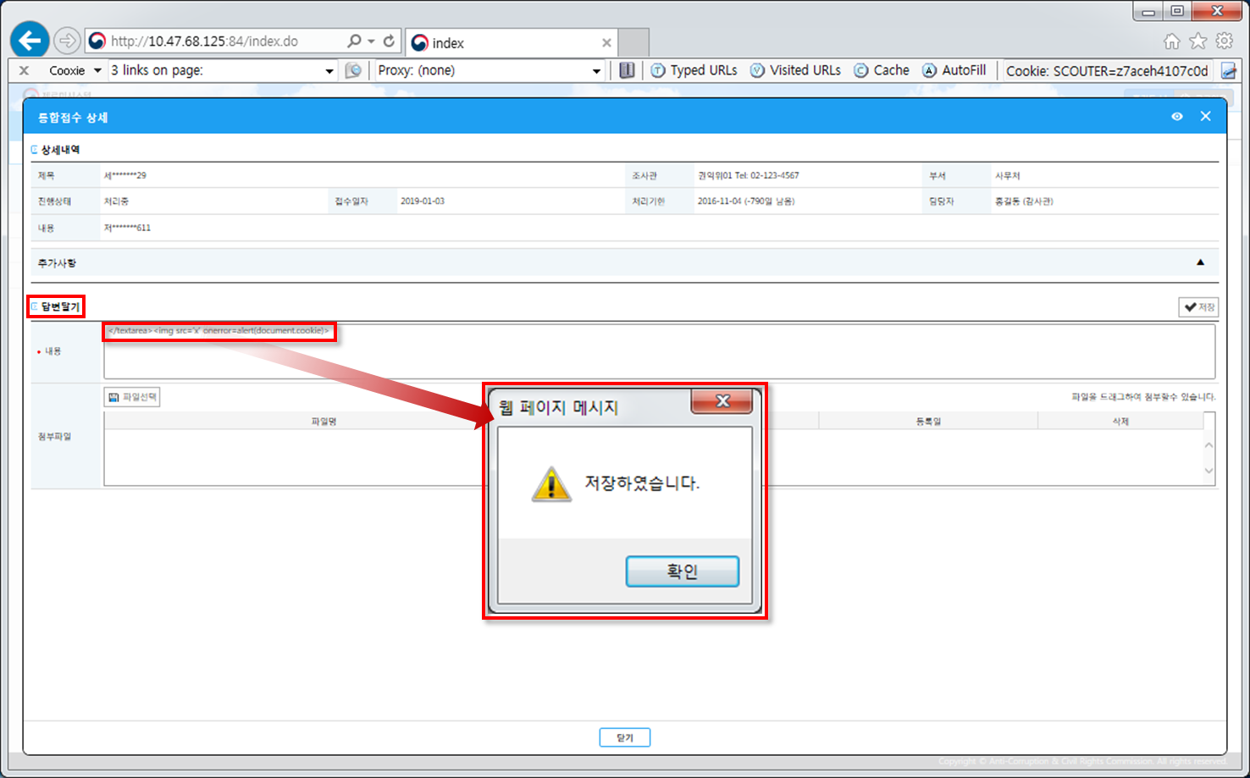
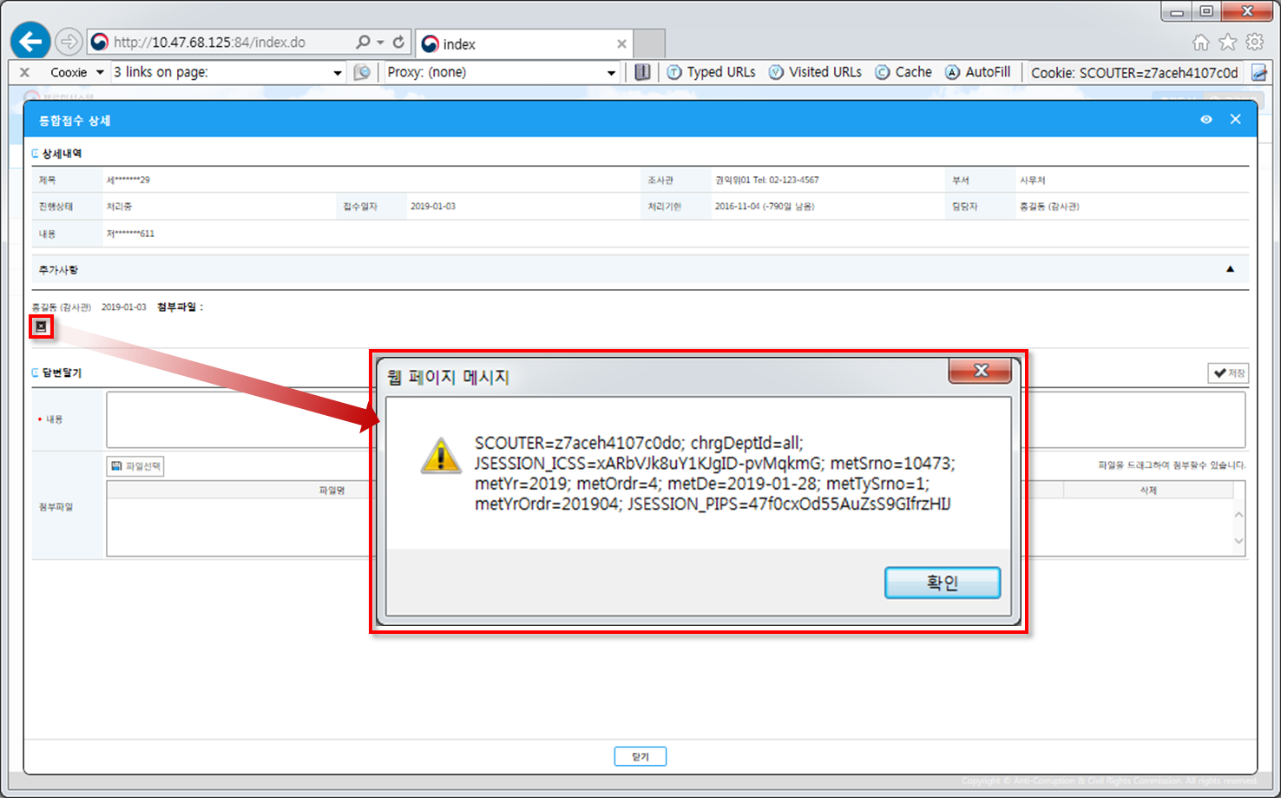
제로미(ZEROMI)시스템 (http://10.47.68.125:84)

* 주요 이슈사항 - 2019.01.08. (화)

■ 프로세스 검증 누락

현황 : 게시물에 대해 읽기 권한만 부여된 계정의 사용자가 삭제, 수정이 가능함
경로 : 홈 > 제로미소개 > 공지사항 > 게시글

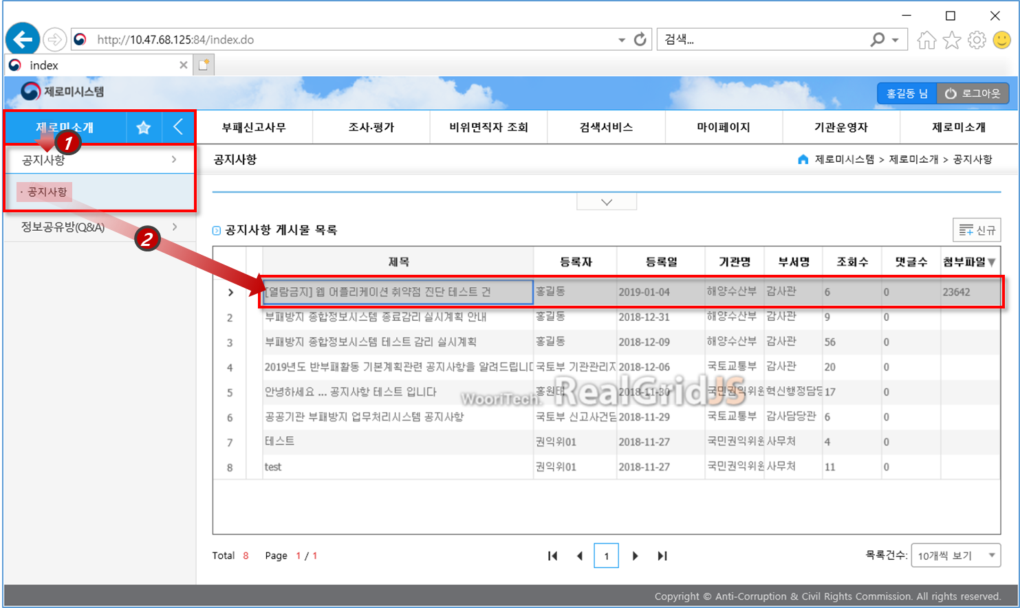

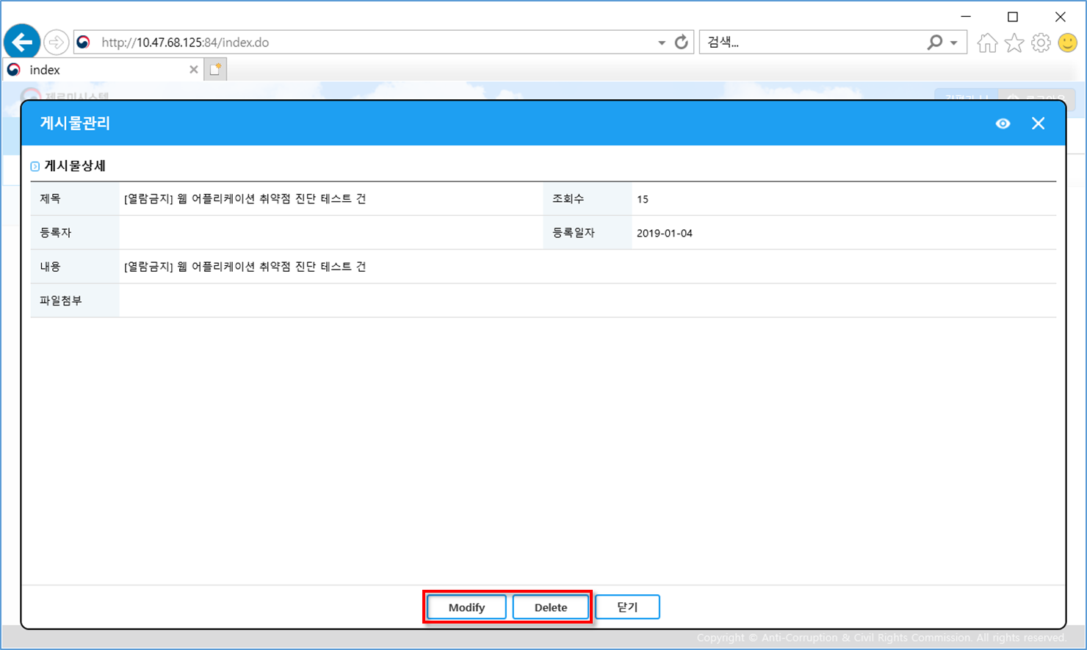

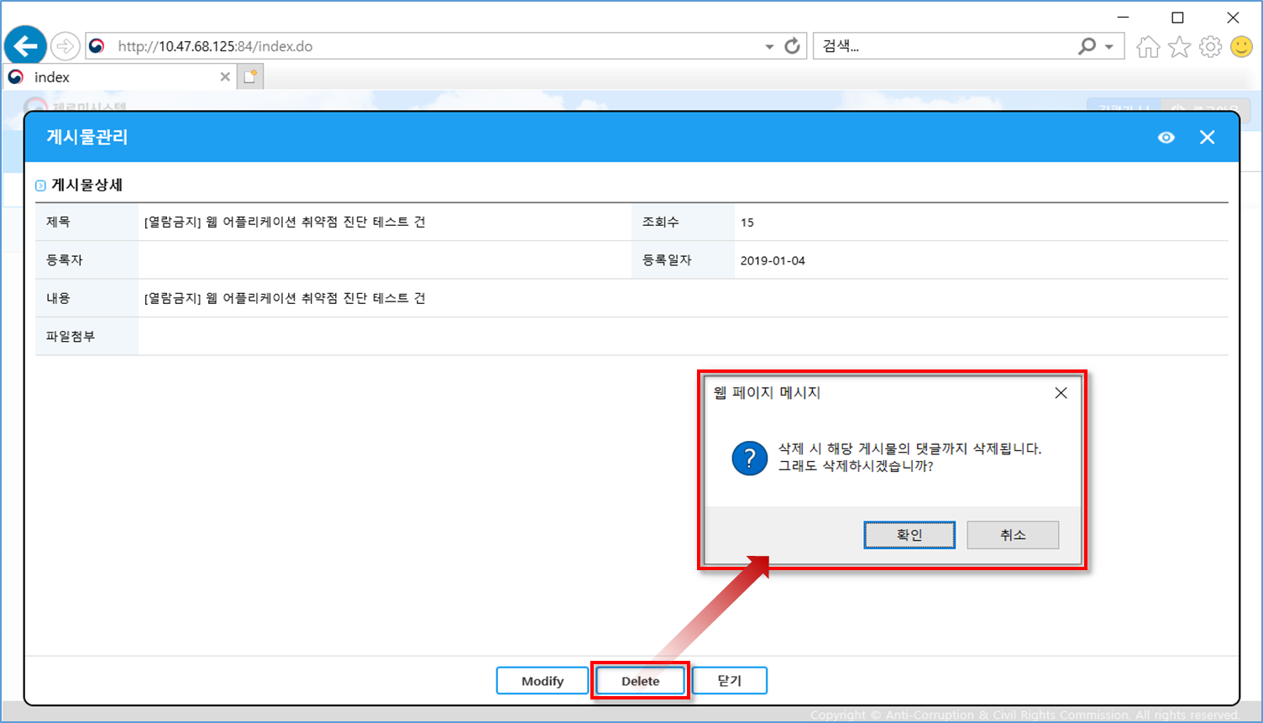

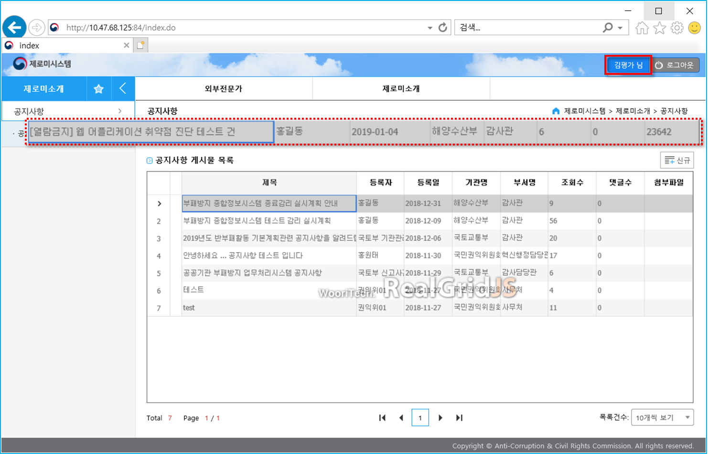

■ 정보 누출

현황 : 서버 및 미들웨어 상세정보 누출되어 확인이 가능함
URL : 전체

■ 파일 업로드

현황 : 첨부파일 업로드 시 확장자 검증 미흡하여 악성파일 업로드의 가능성이 있음
경로 : 홈 > 제로미소개 > 공지사항 > 게시글

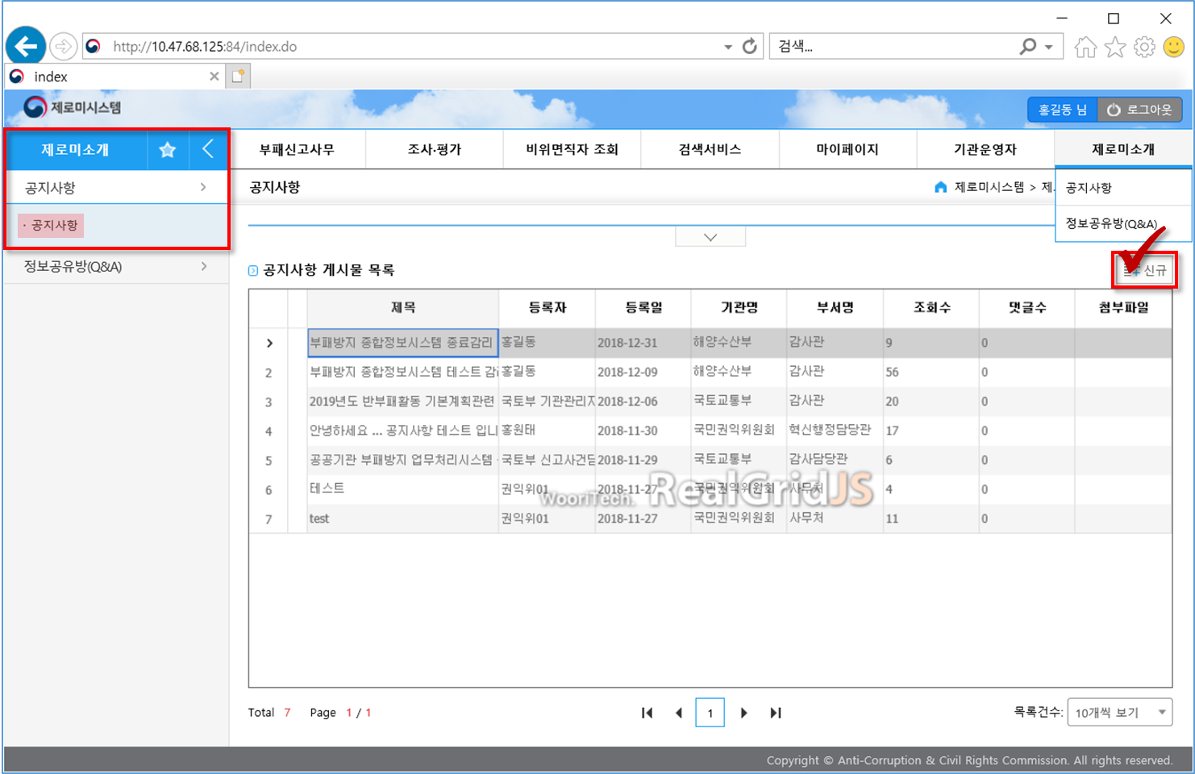

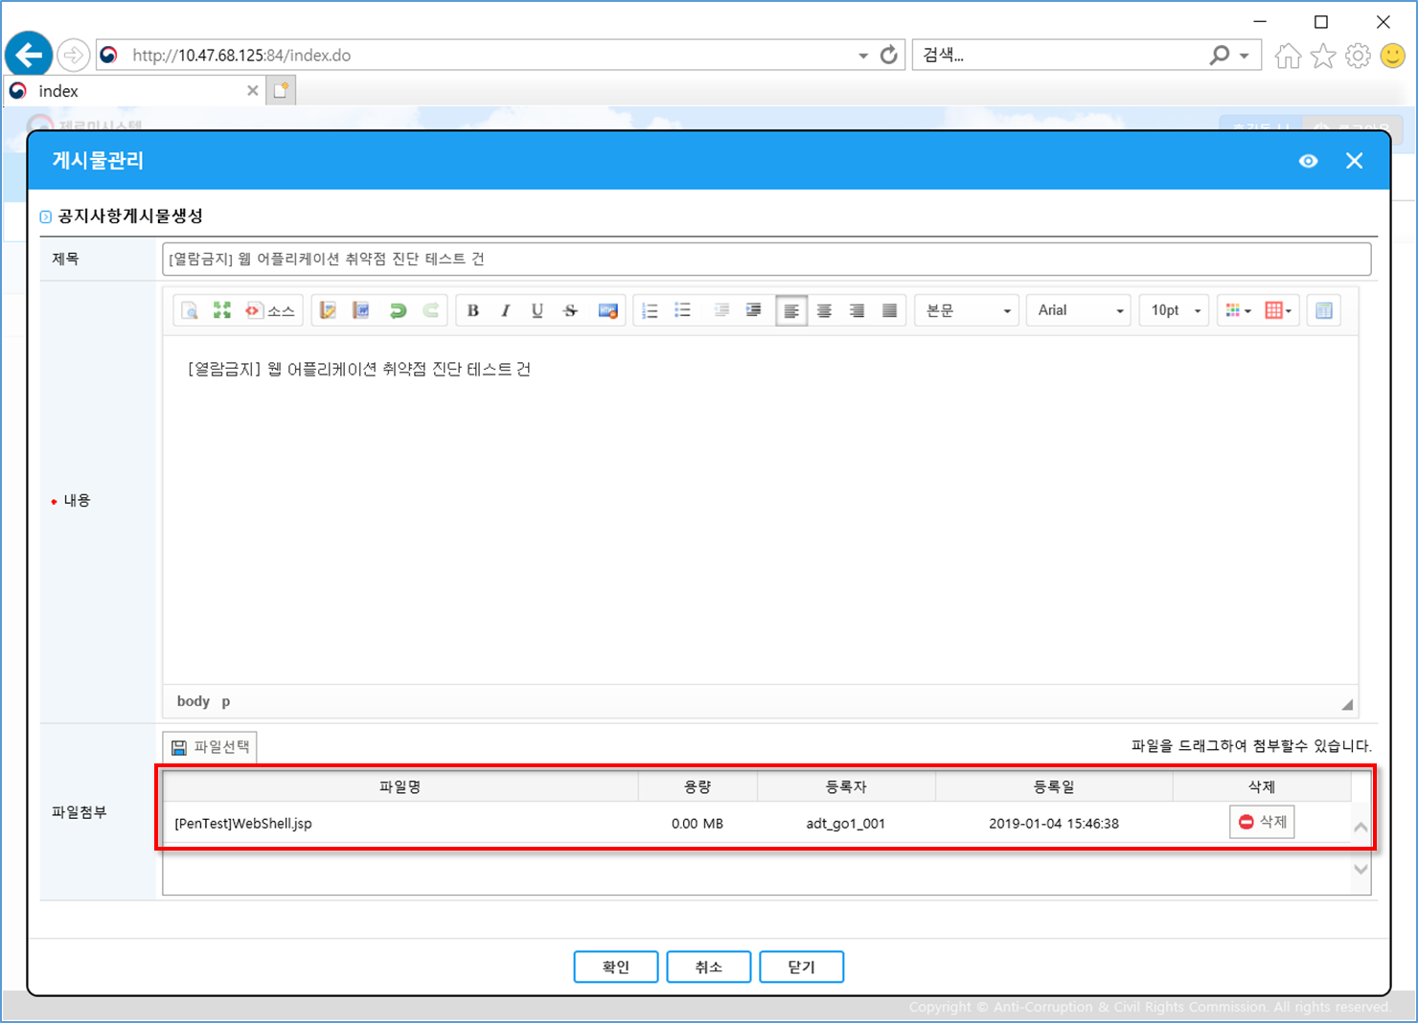

■ 크로스사이트 스크립팅

현황 : 삽입된 크로스사이트 스크립팅 구문이 실행됨
경로 : 홈 > 부패신고사무 > 통합접수 및 사건처리 > 통합접수처리

